Додаток №3
 |  |  |  |  | Додаток №2 до Запиту №98_ІК
 | Форма цінової пропозиції

(Назва Учасника), надає свою пропозицію щодо участі в тендері на закупівлю канцелярії.
Відомості про підприємство |  | Повне найменування учасника – суб’єкта господарювання
 |  | Ідентифікаційний код за ЄДРПОУ або реєстраційний номер облікової картки платника податків
 |  | Реквізити (адреса - юридична та фактична, телефон, факс, телефон для контактів, e-mail, розрахунковий рахунок)
Відомості про особу (осіб), які уповноважені представляти інтереси Учасника |  | (Прізвище, ім’я, по батькові, посада, контактний телефон).
Учаснику необхідно вказати торгову марку виробника та детально зазначати технічні характеристики продукції у відповідності до параметрів та вимог технічного опису даної таблиці. Вартість доставки має бути врахована у вартість товару. Доставка відбувається партіями протягом терміну дії договору згідно заявок замовника. Обсяг кожної партії визначається Замовником залежно від потреби. Вся інформація на упаковці має бути виключно українською мовою згідно із законодавством. Забороняэться поставка товару в деформованій, розірваній або забрудненій упаковці. Допускаються будь-які аналоги з технічними та функціональними характеристиками не гірше наведених.
№ п/п | Технічні характеристики та опис |  |  |  |  | Одиниця виміру | Умовний обсяг | Ціна, за одиницю, (з урахуванням всіх податків і зборів) *

 | Запит** |  |  | Пропозиція | Фото
 | Найменування | Фото | Технічні характеристики | Вказати модель (торгову марку), виробника, параметри та характеристики продукції |  |  | Запит
1 | Антистеплер д/скоби | 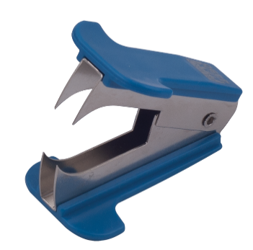 | Тип товару : антистеплер (дестеплер). Відповідні скоби : №10, №24/6, №26/6. Матеріал корпусу : міцний пластик. Матеріал механізму : якісний метал. Товщина пачки : знімає скоби з документів обсягом до 20–30 аркушів. Колір корпусу : в асортименті. |  |  | шт | 1
2 | Батарейка AA LR06, 4шт. уп. |  | Типорозмір: AA (пальчикова)/LR6/MN1500 Тип електроліту: Лужний (Alkaline) Напруга: 1.5 В Особливості: Технологія захисту від протікання та тривалий термін зберігання (до 10 років у неробочому стані). |  |  | уп | 1
3 | Батарейка AAА лужні, 12 шт. уп. |  | Типорозмір: AAA (LR03/MN2400) Електрохімічна система: Лужна (Alkaline) Напруга: 1,5 В Ємність: ~ 900-1200 мА · год Форм-фактор: Циліндричний |  |  | уп | 1
4 | Бейдж вертикальний | 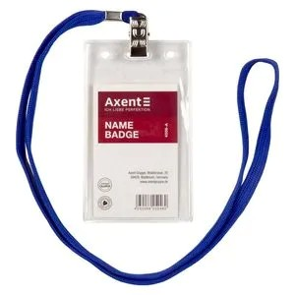 | Тип: бейдж вертикальний. Розмір внутрішній: 50 × 85 мм. Матеріал: поліпропілен (PP). Колір: білий. Тип кріплення: отвір для кліпси, шнурка або ретрактора. Комплектація: бейдж без шнурка Орієнтація: вертикальна. Виконання: жорсткий бейдж. Захист від вологи: наявний |  |  | шт | 1
5 | Бейдж для співробітників горизонтальний | 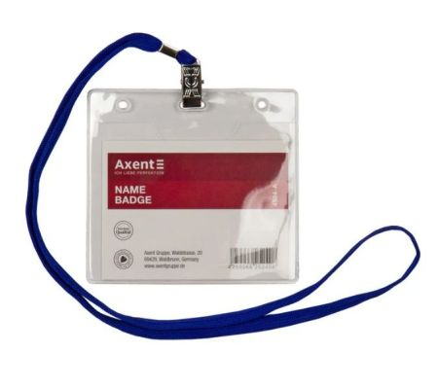 | Тип: бейдж горизонтальний. Розмір внутрішній: 100 × 80 мм. Матеріал: поліпропілен (PP). Колір: прозорий. Тип кріплення: шнурок (ланцюжок) на шию. Комплектація: бейдж у комплекті зі шнурком (ланцюжком). Орієнтація: горизонтальна. Виконання: м'який бейдж. Захист від вологи: наявний |  |  | шт | 1
6 | Біндер 19мм кольоровий УПАКОВКА 12шт в тубі | 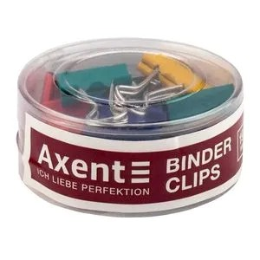 | Тип: біндер (затискач для паперу). Ширина затискача: 19 мм. Товщина скріплення: утримує до 60-80 аркушів паперу щільністю 80 г/м². Матеріал: сталь із захисним покриттям. Колір: асорті (мікс яскравих кольорів в одній упаковці). Тип ручок: металеві відкидні. Кількість в упаковці: 12 штук. Тип упаковки: пластикова туба |  |  | туба | 1
7 | Біндер 19мм чорний 12шт | 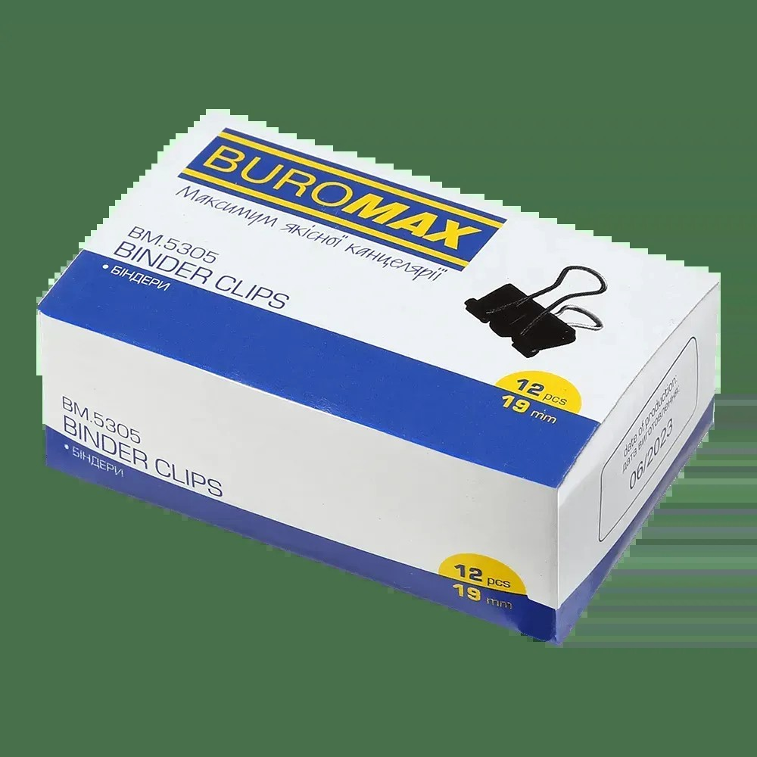 | Тип: біндер (затискач для паперу). Ширина: 19 мм. Місткість: до 60 аркушів паперу щільністю 80 г/м². Колір: чорний Матеріал: якісний антикорозійний метал. Покриття: стійка фарба чорного кольору Тип ручок: металеві відкидні Кількість в упаковці: 12 штук Тип упаковки: картонна коробка |  |  | уп | 1
8 | Біндер 25мм чорний 12шт | 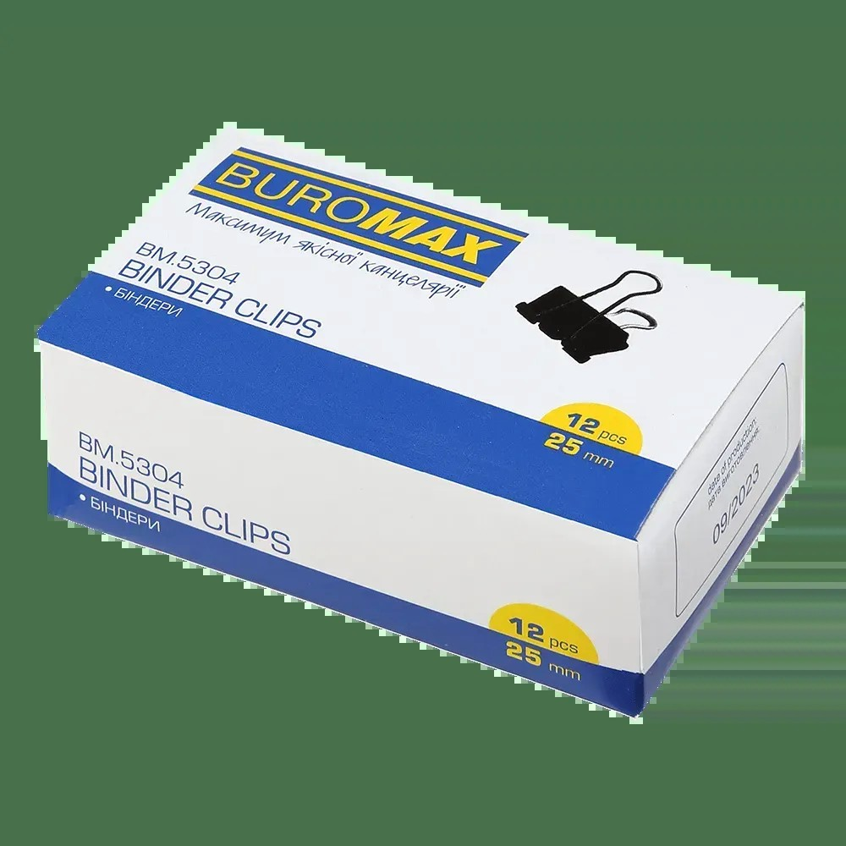 | Тип: біндер (затискач для паперу). Ширина: 25 мм Місткість: до 100 аркушів паперу щільністю 80 г/м². Колір: чорний Матеріал: якісний антикорозійний метал. Покриття: стійка фарба чорного кольору Тип ручок: металеві відкидні Кількість в упаковці: 12 штук Тип упаковки: картонна коробка |  |  | уп | 1
9 | Біндер 32мм чорний 12шт | 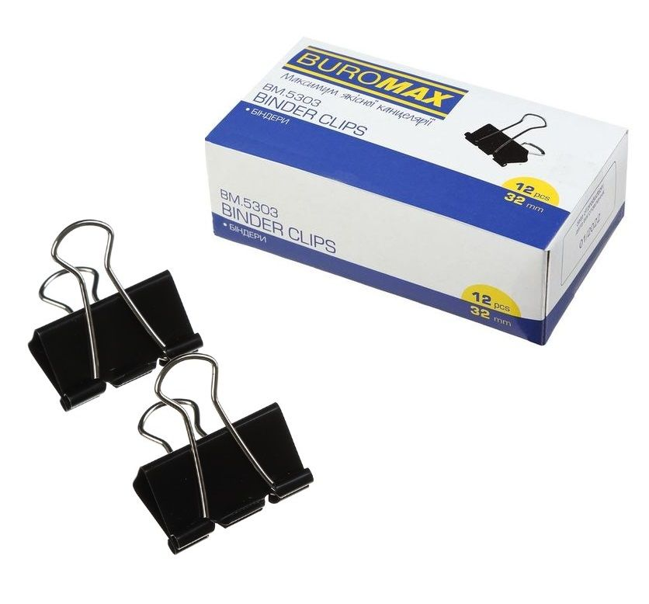 | Тип: біндер (затискач для паперу). Ширина: 32 мм. Місткість: до 140 аркушів паперу щільністю 80 г/м². Колір: чорний Матеріал: антикорозійний якісний метал. Покриття: стійка фарба чорного кольору Тип ручок: металеві відкидні. Кількість в упаковці: 12 штук Упаковка: картонна коробка |  |  | уп | 1
10 | Біндер 41мм чорний 12шт | 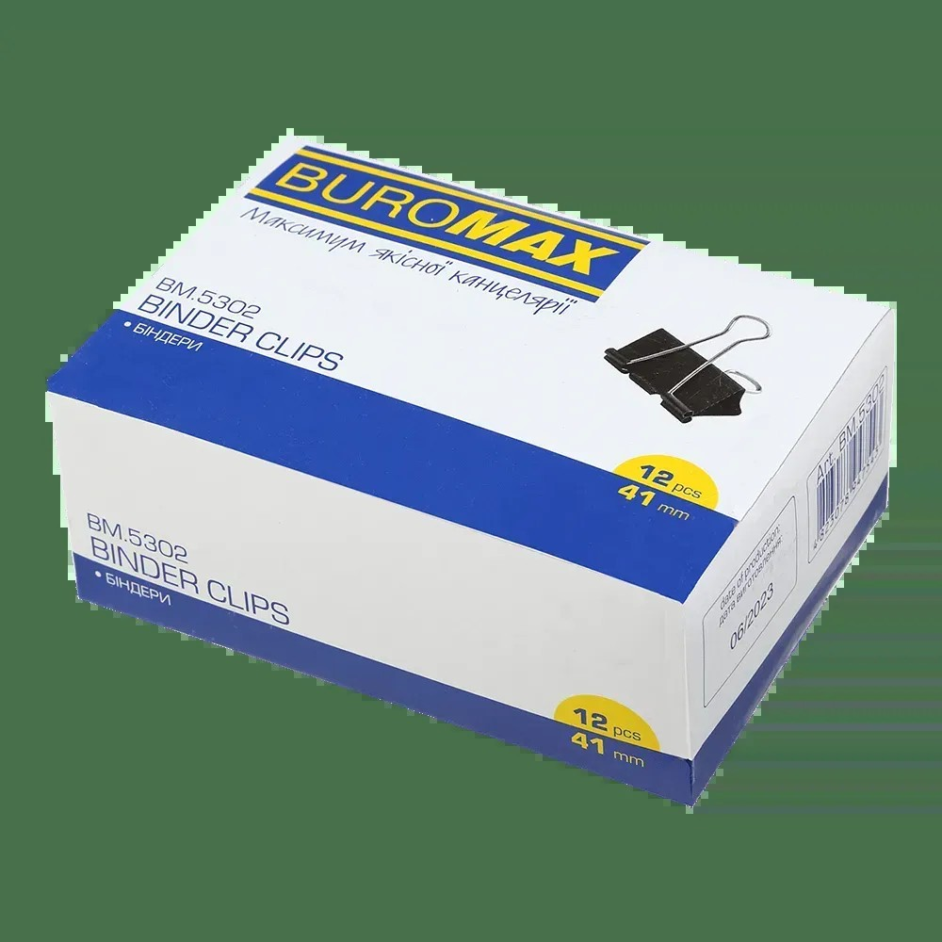 | Тип: біндер (затискач для паперу). Ширина: 41 мм. Місткість: до 200 аркушів паперу щільністю 80 г/м². Колір: чорний. Матеріал: міцна сталь з антикорозійним покриттям. Покриття: стійка фарба чорного кольору Тип ручок: металеві відкидні. Кількість в упаковці: 12 шт. Тип упаковки: картонна коробка. |  |  | уп | 1
11 | Біндер 51мм чорний УПАКОВКА 12шт | 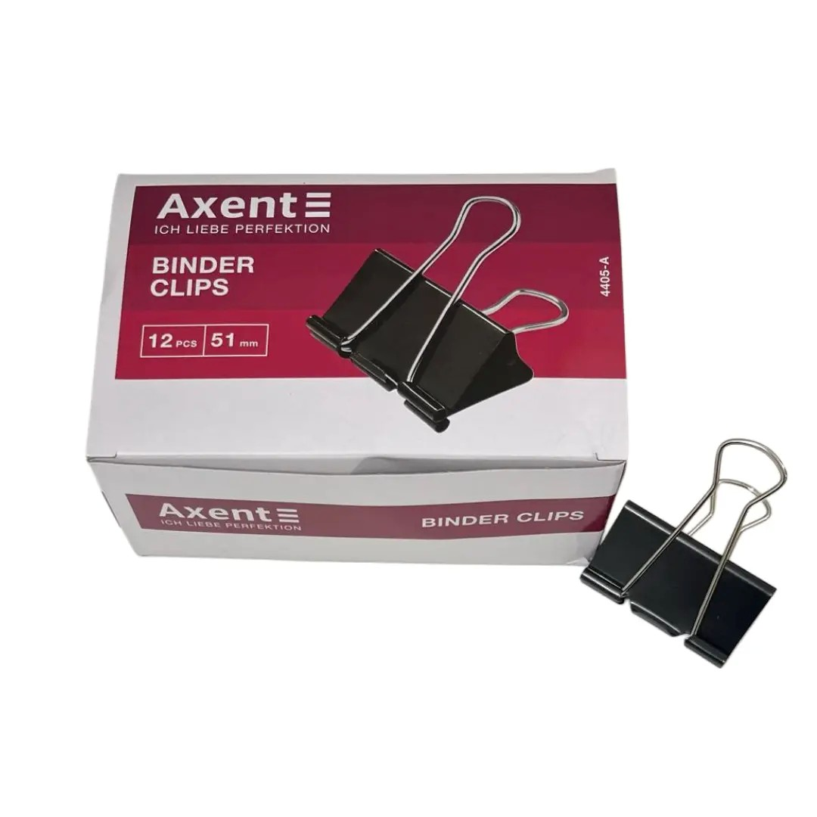 | Тип: біндер (затискач для паперу). Ширина: 51 мм. Місткість: до 230-240 аркушів паперу щільністю 80 г/м². Колір: чорний. Матеріал: міцна сталь з антикорозійним покриттям. Покриття: стійка фарба чорного кольору Тип ручок: металеві відкидні. Кількість в упаковці: 12 шт. Тип упаковки: картонна коробка. |  |  | уп | 1
12 | Блок паперу «Білий» не клеєний 85х85 мм 800 аркушів | 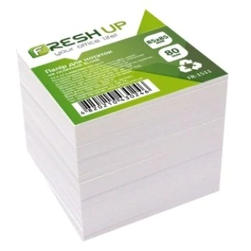 | Тип: блок паперу для нотаток. Вид: не клеєний. Розмір: 85 × 85 мм. Колір паперу: білий. Кількість аркушів у блоці: 800 аркушів. Форма: квадратна. |  |  | уп | 1
13 | Блок паперу для нотаток з клейким шаром 50x40мм 100л | 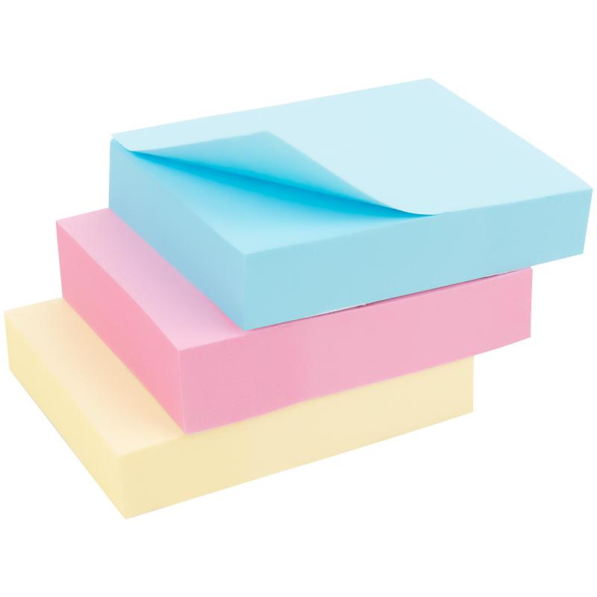 | Тип: блок паперу для нотаток з клейким шаром. Розмір: 50 × 40 мм. Кількість аркушів у блоці: 100 аркушів. Колір паперу: асорті (набір різних кольорів). Клейовий шар: наявний, для багаторазового тимчасового кріплення до поверхонь. Форма: прямокутна. |  |  | уп | 1
14 | Блок паперу для нотаток непроклеенный 85х85 мм 400 аркушів | 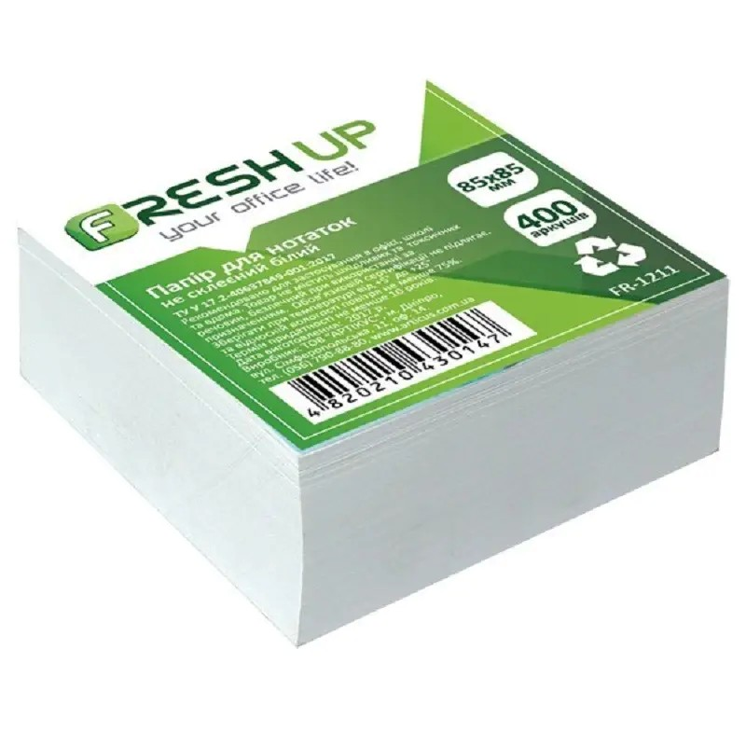 | Тип: блок паперу для нотаток. Вид: не клеєний. Розмір: 85 × 85 мм. Колір паперу: білий. Кількість аркушів у блоці: 400 аркушів. Форма: квадратна. |  |  | шт | 1
15 | Блок паперу для нотаток проклеенный 85х85 мм 400 аркушів | 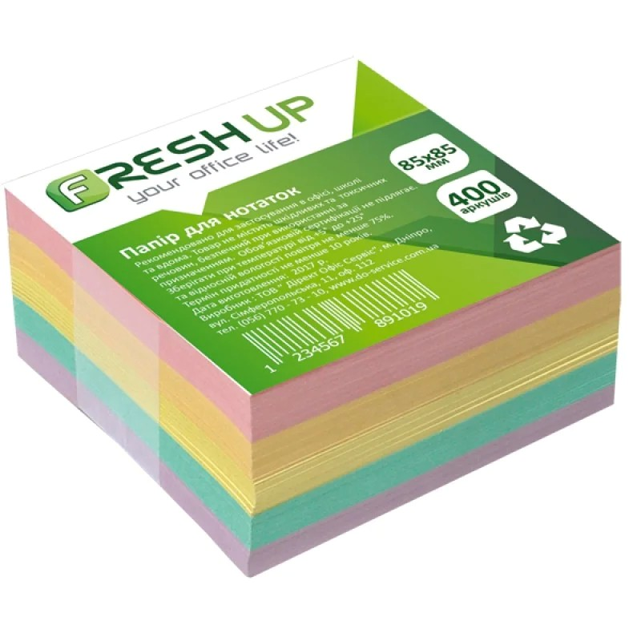 | Тип: блок паперу для нотаток. Вид: проклеєний. Розмір: 85 × 85 мм. Колір паперу: асорті Кількість аркушів у блоці: 400 аркушів. Клейовий шар: на одному торці блоку. Форма: квадратна. |  |  | шт | 1
16 | Блок паперу з клейким шаром Bear 70x70 мм 50 арк. |  | Тип: блок паперу для нотаток. Вид: проклеєний. Форма: фігурна (у вигляді голови ведмедика). Розмір: 70 × 70 мм. Колір паперу: кольори в асортименті. Кількість аркушів у блоці: 50 аркушів. Клейовий шар: на одному боці аркуша. |  |  | уп | 1
17 | Блок паперу з клейким шаром 75x75 мм 450 аркушів асорті | 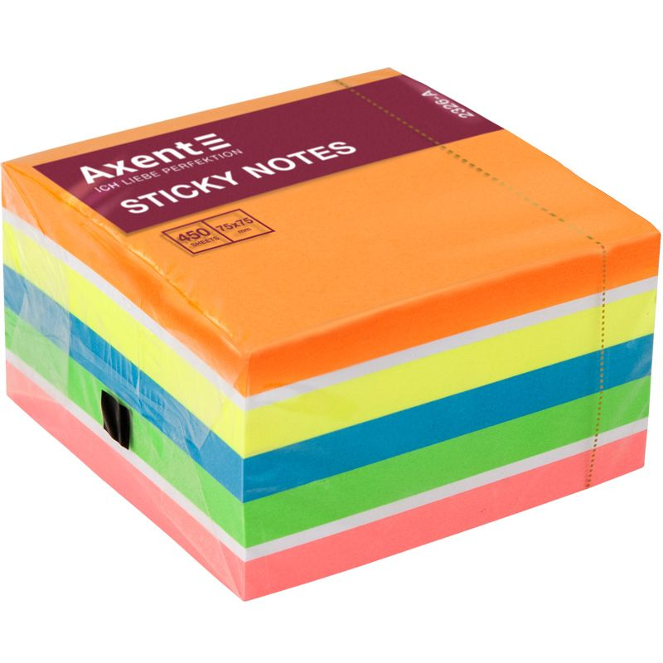 | Тип: блок паперу для нотаток. Вид: проклеєний. Розмір: 75 × 75 мм. Колір паперу: асорті Кількість аркушів у блоці: 450 аркушів. Клейовий шар: на одному торці блоку. Форма: квадратна. |  |  | шт | 1
18 | Блоки паперові самоклейкі Minions 40 арк. | 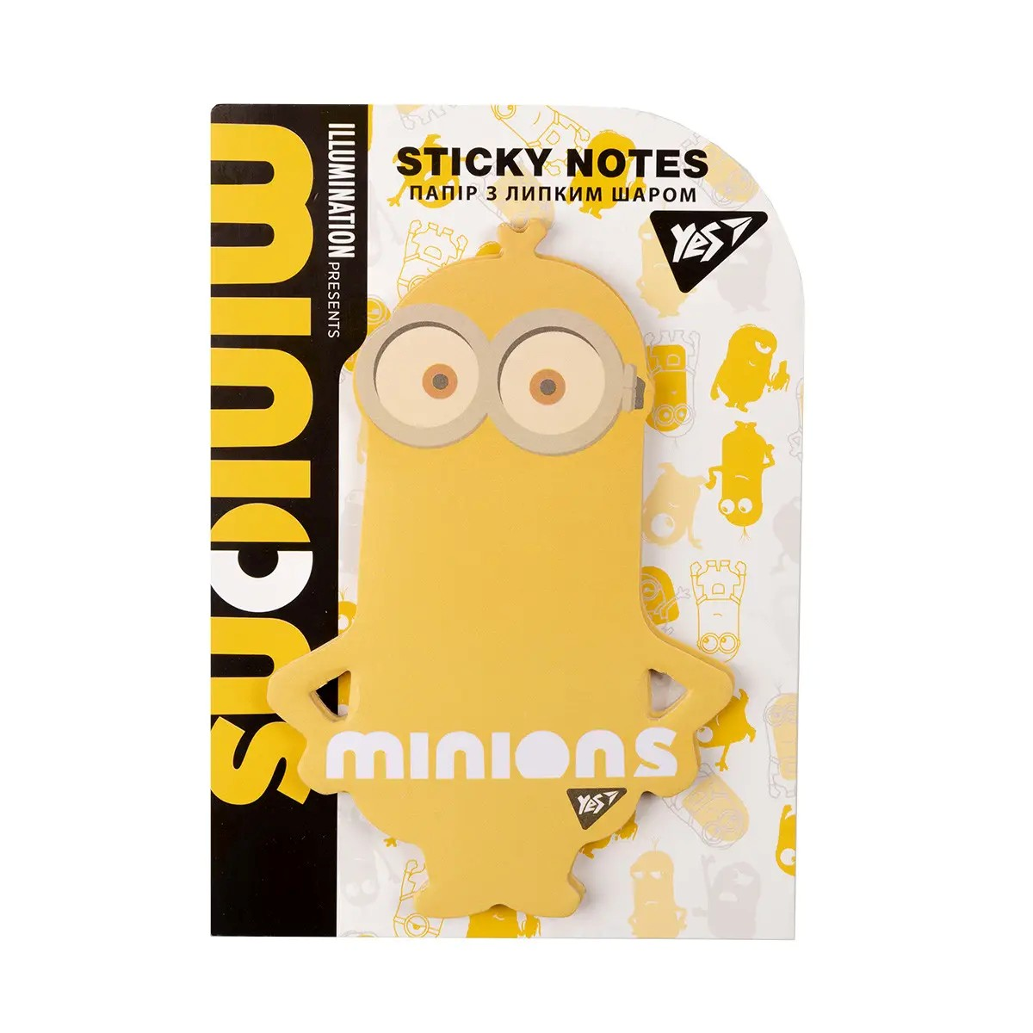 | Тип: блок паперу для нотаток. Вид: самоклейкий. Кількість аркушів: 40 аркушів. Дизайн: із кольоровим тематичним принтом (мультиплікаційна тематика) Клейовий шар: на одному боці аркуша. Призначення: для нотаток та маркування документів |  |  | шт | 1
19 | Блоки паперові самоклейкі Stand with Ukraine 40 аркушів | 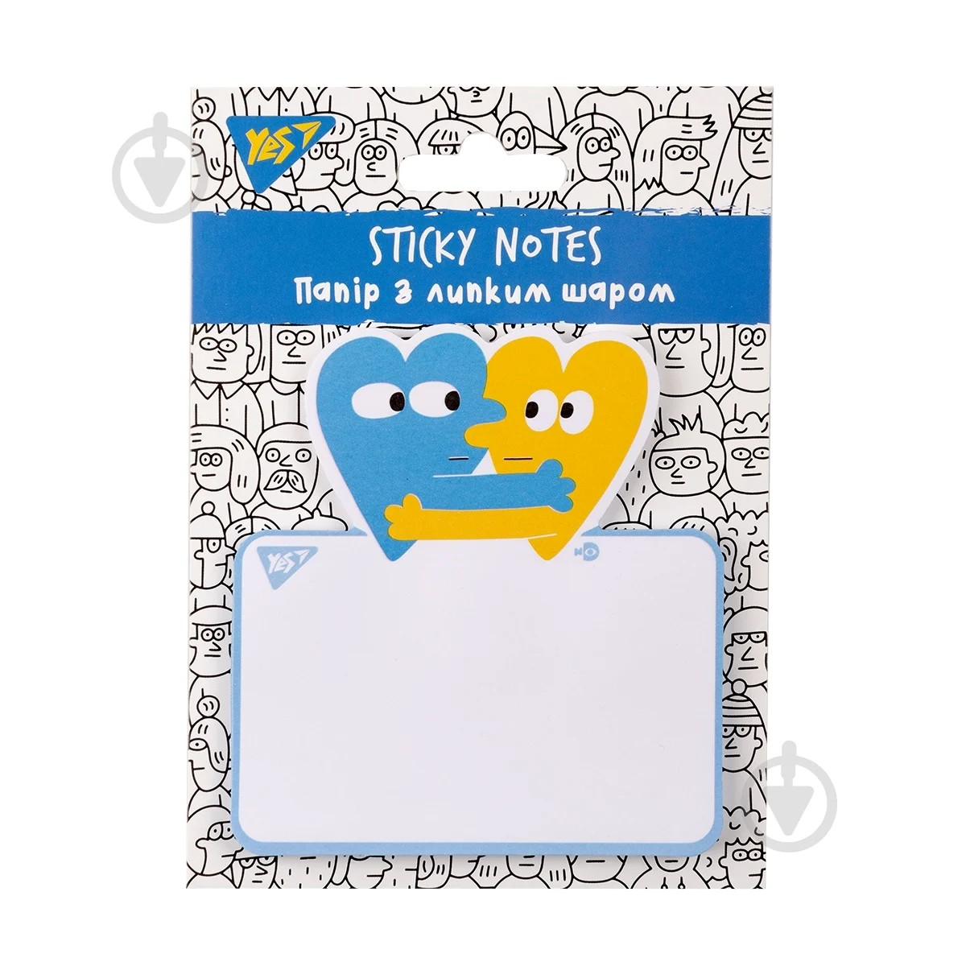 | Тип: блок паперу для нотаток. Вид: самоклейкий. Кількість аркушів: 40 аркушів. Форма: фігурна або квадратна (відповідно до дизайну виробника). Дизайн: патріотична тематика. Клейовий шар: на одному боці аркуша. Призначення: для нотаток та маркування документів. |  |  | уп | 1
20 | Блоки паперові самоклейкі Лимон 76/76мм 30 арк. |  | Тип: блок паперу для нотаток. Вид: самоклейкий. Форма: фігурна (у вигляді лимона). Розмір: 76 × 76 мм. Колір: жовтий. Кількість аркушів: 30 аркушів. Клейовий шар: на одному боці аркуша. Призначення: для нотаток та маркування документів. |  |  | шт | 1
21 | Блоки паперові самоклейкі Томат | 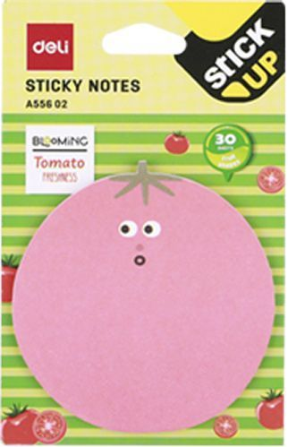 | Тип: блок паперу для нотаток. Вид: самоклейкий. Форма: фігурна (у вигляді томата). Розмір: 76 × 76 мм. Колір: рожевий/червоний (відповідно до дизайну виробника). Кількість аркушів: 30 аркушів. Клейовий шар: на одному боці аркуша. Призначення: для нотаток та маркування документів. |  |  | шт | 1
22 | Блокнот А5 48 арк на бічній пружині карт. обкл. асорті | 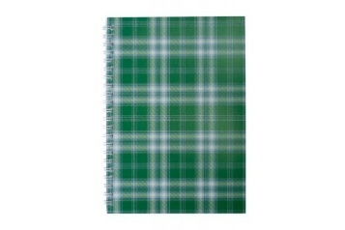 | Формат: А5. Тип кріплення: бічна пружина металева або пластикова. Обкладинка: картонна. Кількість аркушів: 48 аркушів. Вид паперу внутрішнього блоку: офсетний. Лінівка: клітинка. Щільність паперу внутрішнього блоку: 55–60 г/м². Колір та дизайн обкладинки: асорті. |  |  | шт | 1
23 | Блокнот А5 48 арк на верхній пружині карт. обкл. клітинка | 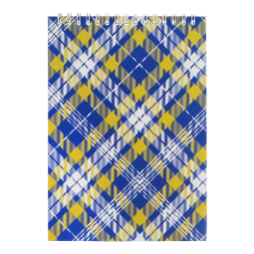 | Формат: А5. Тип кріплення: верхня спіраль (пружина) металева або пластикова. Обкладинка: картонна. Кількість аркушів: 48 аркушів. Вид паперу внутрішнього блоку: офсетний. Лінівка: клітинка. Щільність паперу внутрішнього блоку: 55–60 г/м². Колір та дизайн обкладинки: асорті. |  |  | шт | 1
24 | Блокнот А5 60 арк на бічній пружині карт обкл клітинка | 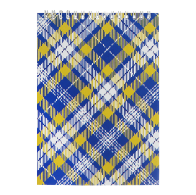 | Формат: А5. Тип кріплення: бічна металева або пластикова пружина (спіраль). Обкладинка: картонна. Кількість аркушів: 60 аркушів. Вид паперу внутрішнього блоку: офсетний. Лінівка: клітинка. Щільність паперу внутрішнього блоку: 55–60 г/м². Орієнтація: книжкова (вертикальна). Колір та дизайн обкладинки: асорті. |  |  | шт | 1
25 | Блокнот А6 48 арк на верх пружині карт. обкл. клітинка | 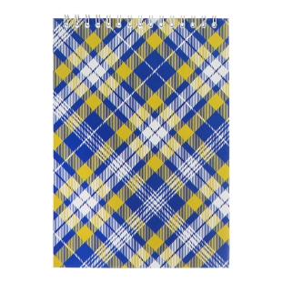 | Формат: А6. Тип кріплення: металева пружина (спіраль) з верхнім розташуванням. Обкладинка: картонна, м'яка. Матеріал обкладинки: целюлозний або крейдований картон. Кількість аркушів: 48 аркушів. Внутрішній блок: офсетний папір білого кольору. Щільність паперу внутрішнього блоку: 55–60 г/м². Лінівка: клітинка. Дизайн обкладинки: асорті |  |  | шт | 1
26 | Блокнот А6 60 арк на бічній пружині карт. обкл. клітинка | 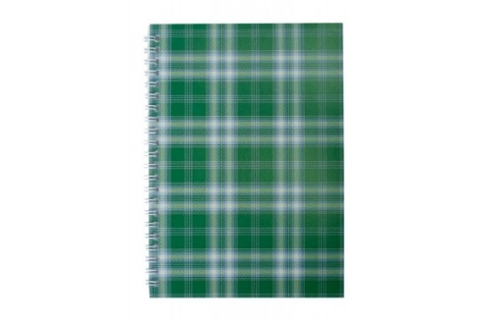 | Формат: А6. Тип кріплення: бічна металева пружина (спіраль). Обкладинка: картонна. Кількість аркушів: 60 аркушів. Внутрішній блок: офсетний папір. Щільність паперу внутрішнього блоку: 55–60 г/м². Лінівка: клітинка. Дизайн обкладинки: асорті. |  |  | шт | 1
27 | Бокс д/скріпок магнітний пластик | 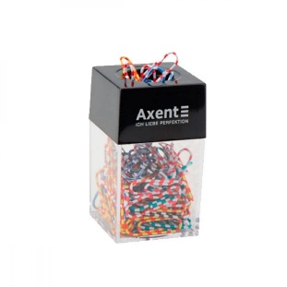 | Тип: бокс для канцелярських скріпок. Матеріал корпусу: пластик. Конструкція: з вбудованим магнітом для утримання скріпок. Розмір: не менше 40 × 40 × 67 мм. Колір: прозорий корпус з кольоровою кришкою або кольоровими елементами. Призначення: для зберігання та використання канцелярських скріпок. |  |  | шт | 1
28 | Ватман А1 | 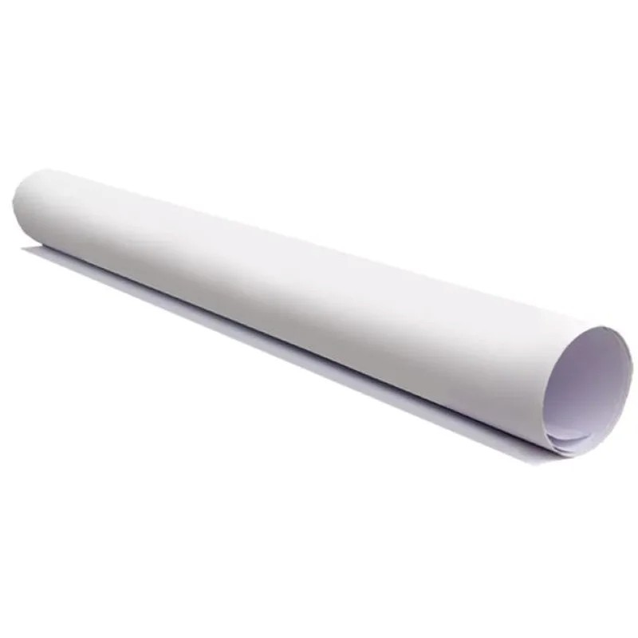 | Тип: папір креслярський (ватман). Формат: А1. Розмір: не менше 594 × 841 мм. Щільність: 190 г/м². Колір: білий. Поверхня: гладка Призначення: для креслення, графічних робіт, плакатів та художнього оформлення. |  |  | шт | 1
29 | Вологі серветки для чищення екранів, моніторів та оптики, 100 штук | 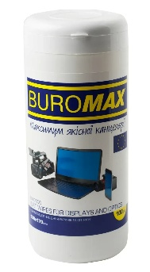 | Тип: вологі серветки для очищення екранів та оптики. Кількість в упаковці: 100 шт. Розмір серветки: не менше 130 × 170 мм. Матеріал: безворсовий. Просочення: без вмісту спирту та триклозану. Призначення: для очищення екранів моніторів, ноутбуків, телевізорів, планшетів, смартфонів, оптичних та скляних поверхонь. Упаковка: пластиковий контейнер або туба з герметичною кришкою. |  |  | шт | 1
30 | Губка д/сухостир. дошки магн. | 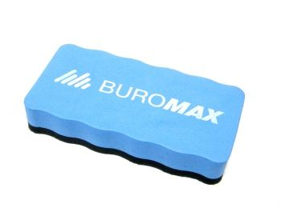 | Тип: губка для сухого стирання написів з магнітно-маркерних дошок. Магнітні властивості: наявність магніту або магнітної вставки для кріплення до поверхні дошки. Матеріал стираючої поверхні: фетр або повсть. Матеріал корпусу: пластик або полімерний матеріал. Форма: прямокутна або ергономічна. Розмір: довжина не менше 100 мм. Колір: будь-який. Призначення: для видалення написів, виконаних маркерами для сухостиральних дощок. |  |  | шт | 1
31 | Гумка для олівця і чорнил | 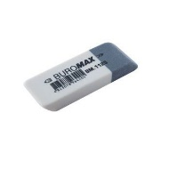 | Тип: комбінована. Конструкція: двостороння (двоколірна). Призначення: для стирання написів, виконаних графітними олівцями та чорнилом. Матеріал: термопластична гума (TPR) або натуральний каучук. Форма: прямокутна. Колір: двоколірна. |  |  | шт | 1
32 | Гумки для грошей різнокольорові | 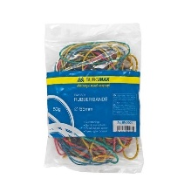 | Тип: гумки канцелярські для банкнот і документів. Матеріал: натуральний каучук або синтетична гума. Колір: асорті. Діаметр: в асортименті (40 мм, 45 мм, 55 мм, 60 мм). Товщина: 1,2–1,5 мм. Ширина: 1,3–3,0 мм. Кількість в упаковці: 50 г. Призначення: для скріплення банкнот, документів та інших паперових матеріалів. |  |  | уп | 1
33 | Дирокол 30 арк металевий чорний | 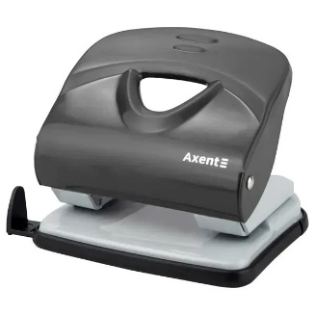 | Тип: настільний. Потужність: до 30 аркушів паперу щільністю 80 г/м². Кількість отворів: 2. Відстань між отворами: 80 мм. Діаметр отворів: 5,5–6 мм. Матеріал корпусу та робочого механізму: метал. Колір: чорний. Наявність контейнера для збору паперових висічок: так. |  |  | шт | 1
34 | Дошка коркова 60х90см дерев.рамка | 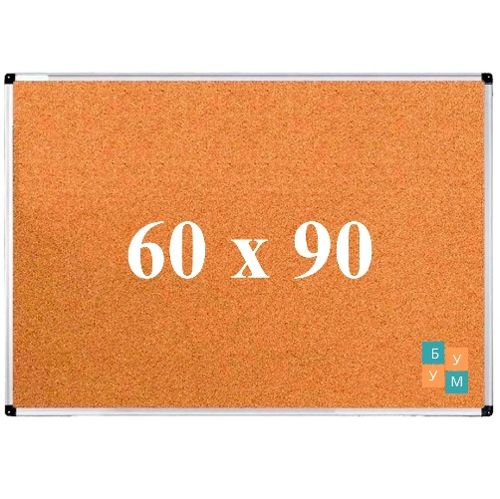 | Тип: настінна коркова дошка. Розмір: 60 × 90 см. Матеріал робочої поверхні: натуральний корок. Матеріал рамки: деревина. Колір рамки: натуральне дерево. Спосіб кріплення інформаційних матеріалів: за допомогою кнопок або шпильок. Монтаж: настінний. Можливість розміщення: горизонтально або вертикально. Комплектація: кріпильний комплект (дюбелі, шурупи). |  |  | уп | 1
35 | Дошка сухостир./магн. 45х60см алюмін.рамка |  | Тип: магнітно-маркерна, сухого стирання. Розмір робочої поверхні: 45 × 60 см. Поверхня: біла, гладка, придатна для багаторазового письма та стирання. Магнітні властивості: наявні. Матеріал основи: метал. Матеріал рамки: алюміній. Кути рамки: захисні пластикові. Кріплення: настінне, горизонтальне або вертикальне. Комплектація: кріпильний набір та полиця для маркерів. |  |  | шт | 1
36 | Журнал обліку навчання з питань охорони праці А4, 50арк | 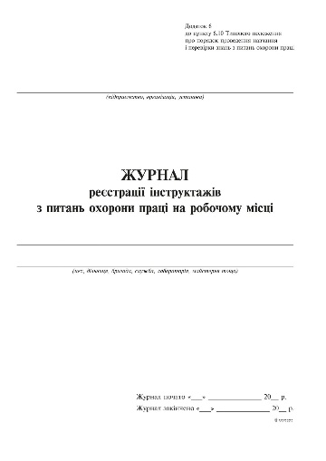 | Тип виробу: журнал обліку навчання з питань охорони праці. Формат: А4. Орієнтація: вертикальна. Кількість аркушів: 50 арк. Внутрішній блок: офсетний папір щільністю не менше 70 г/м². Обкладинка: цупкий папір або картон. Щільність обкладинки: не менше 210 г/м² або не більше 0,3 мм. Кріплення: скоба, проклеювання або інший спосіб, що забезпечує надійне скріплення аркушів. Лінування: відповідно до форми журналу обліку навчання з питань охорони праці. Колір паперу внутрішнього блоку: білий. |  |  | шт | 1
37 | Журнал реєстрації вхідної кореспонденції, А4 48арк офсет вертик | 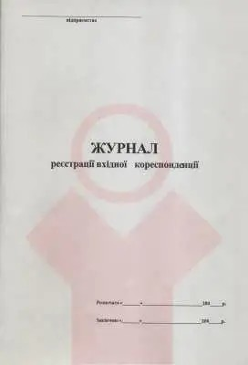 | Тип виробу: журнал реєстрації вхідної кореспонденції. Формат: А4. Орієнтація: вертикальна (книжкова). Кількість аркушів: 48 арк. Внутрішній блок: офсетний папір. Щільність паперу внутрішнього блоку: не менше 55 г/м². Колір паперу: білий. Обкладинка: м'який картон. Щільність обкладинки: не менше 230 г/м². Спосіб скріплення: на дві металеві скоби та прошивка ниткою. Розмір виробу: формат А4 (орієнтовно 210 × 297 мм). Лінування та графи: відповідно до форми журналу реєстрації вхідної кореспонденції. |  |  | шт | 1
38 | Журнал реєстрації вхідної кореспонденції, А4 96арк офсет вертик |  | Тип виробу: журнал реєстрації вхідної кореспонденції. Формат: А4. Орієнтація: вертикальна (книжкова). Кількість аркушів: 96 арк. Внутрішній блок: офсетний папір. Щільність паперу внутрішнього блоку: не менше 55 г/м². Колір паперу: білий. Обкладинка: тверда. Спосіб скріплення: клейове або прошите. Лінування та графи: відповідно до форми журналу реєстрації вхідної кореспонденції. |  |  | шт | 1
39 | Закладки паперові 12х51мм 4 кольори пастель 400арк | 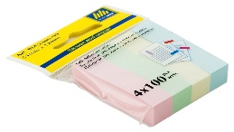 | Тип: паперові закладки для маркування сторінок. Розмір: 12 × 51 мм. Форма: прямокутна. Матеріал: папір. Щільність паперу: 75 г/м². Кількість аркушів у блоці: 100 аркушів. Загальна кількість аркушів в упаковці: 400 аркушів. Кількість кольорів: 4. Колір: пастельний асорті. Клейовий шар: на одному боці закладки. |  |  | шт | 1
40 | Закладки пластикові 12х45мм 5 кольорів неон по 25арк | 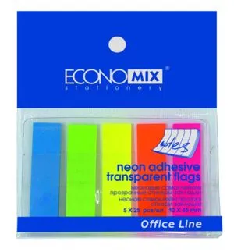 | Тип: пластикові закладки для маркування сторінок. Розмір: 12 × 45 мм. Матеріал: напівпрозорий пластик. Кількість кольорів: 5. Колір: неоновий асорті (рожевий, жовтий, оранжевий, зелений/салатовий, блакитний). Кількість закладок кожного кольору: 25 шт. Загальна кількість закладок в упаковці: 125 шт. Клейовий шар: на одному краї закладки. Основа: пластикова підкладка. |  |  | шт | 1
41 | Зволожувач для пальців гелевий 20мл | 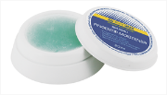 | Тип: гелевий зволожувач для пальців. Об'єм: 20 мл. Основа: гліцериновий гель. Упаковка: пластикова банка з протиковзною основою. Призначення: для полегшення роботи з паперовими документами. |  |  | шт | 1
42 | Зволожувач для пальців з гліцериновим гелем 30 мл |  | Тип: гелевий зволожувач для пальців. Об'єм: 30 мл. Основа: гліцериновий гель. Упаковка: пластикова банка. Призначення: для полегшення роботи з паперовими документами. |  |  | шт | 1
43 | Зошит 96арк. | 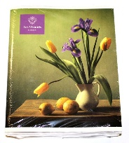 | Тип виробу: зошит. Кількість аркушів: 96 арк. Формат: А5 (148 × 210 мм). Лініювання: клітинка. Внутрішній блок: офсетний папір білого кольору. Щільність паперу внутрішнього блоку: від 55 до 70 г/м². Обкладинка: картонна або з щільного паперу. Спосіб скріплення: на скобі. Колір паперу: білий. |  |  | шт | 1
44 | Калькулятор бух.м.12розр. BS-212NR 2живл./сонячн.ел.+ бат./ 103х137х31 мм | 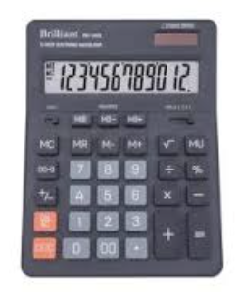 | Тип: настільний. Розрядність дисплея: 12 розрядів. Живлення: подвійне (сонячна батарея та елемент живлення). Розміри: 103 × 137 × 31 мм. Матеріал корпусу: пластик. Колір корпусу: чорний. Призначення: виконання бухгалтерських та офісних розрахунків. |  |  | шт | 1
45 | Калькулятор електронний 12-розрядний | 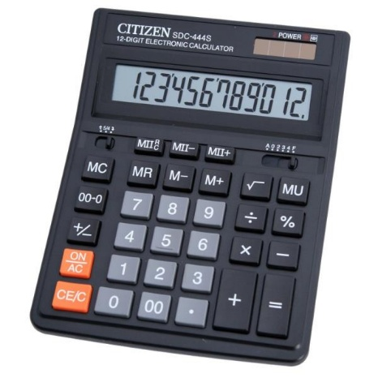 | Тип: настільний. Розрядність дисплея: 12 розрядів. Тип дисплея: рідкокристалічний (LCD). Живлення: подвійне (сонячна батарея та елемент живлення). Матеріал корпусу: пластик. Матеріал клавіш: пластик. Розміри: орієнтовно 203 × 158 × 31 мм. Призначення: для виконання бухгалтерських та офісних розрахунків. |  |  | шт | 1
46 | Килимок самовирівнювальний для різання, А3, тришаровий |  | Тип виробу: килимок самовирівнювальний для різання. Призначення: для захисту робочої поверхні під час різання паперу, картону, тканини, плівки та інших матеріалів. Формат: А3. Розмір: 450 × 300 мм. Товщина: 3 мм. Конструкція: тришарова. Матеріал: багатошаровий самовідновлювальний полімерний матеріал. Властивості: самовирівнювальна (самовідновлювальна) поверхня після різання; стійкість до порізів та деформації; захист леза від передчасного затуплення; нековзка робоча поверхня. Розмітка: нанесена вимірювальна сітка для точного різання. Колір: зелений. |  |  | шт | 1
47 | Клей олівець 25г PVA | 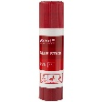 | Тип виробу: клей-олівець. Основа клею: PVA (полівінілацетат). Маса нетто: 25 г. Форма випуску: клей-олівець у пластиковому корпусі. Корпус: пластиковий з механізмом викручування клею. Колір клею: білий або прозорий. Ковпачок: герметичний, для запобігання висиханню клею. |  |  | шт | 1
48 | Клей ПВА 100мл ковпачок-дозатор | 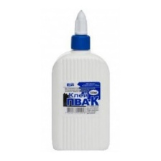 | Тип виробу: клей ПВА. Основа: водна, полівінілацетат (ПВА). Об'єм: 100 мл. Колір: білий, після висихання стає прозорим. Консистенція: однорідна, оптимальна для комфортного нанесення, не розтікається у горизонтальному положенні. Флакон: пластиковий. Тип ковпачка: гвинтовий ковпачок-дозатор. Властивості ковпачка: забезпечує зручне нанесення клею; запобігає висиханню вмісту; дозволяє дозувати клей без надлишків. |  |  | шт | 1
49 | Клей ПВА 200мл ковпачок-дозатор | 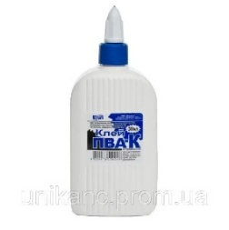 | Тип виробу: клей ПВА. Основа: водна, полівінілацетат (ПВА). Об'єм: 200 мл. Колір: білий, після висихання стає прозорим. Консистенція: однорідна, оптимальна для комфортного нанесення, не розтікається у горизонтальному положенні. Флакон: пластиковий. Тип ковпачка: гвинтовий ковпачок-дозатор. Властивості ковпачка: забезпечує зручне нанесення клею; запобігає висиханню вмісту; дозволяє дозувати клей без надлишків. |  |  | шт | 1
50 | Кліп-планшет А4 чорний. | 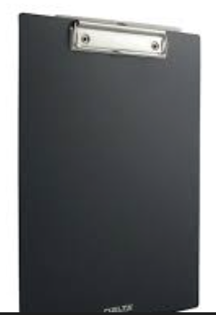 | Тип виробу: кліп-планшет. Формат: А4. Розмір: 210 × 297 мм. Колір: чорний. Матеріал основи: щільний картон із ПВХ-покриттям або міцний пластик. Тип фіксації: металевий затискач (кліп) із пружинним механізмом. Матеріал затискача: метал. Місткість затискача: до 80-100 аркушів паперу стандартної щільності. |  |  | пач | 1
51 | Книга канцелярська А4 192 аркуши в клітинку | 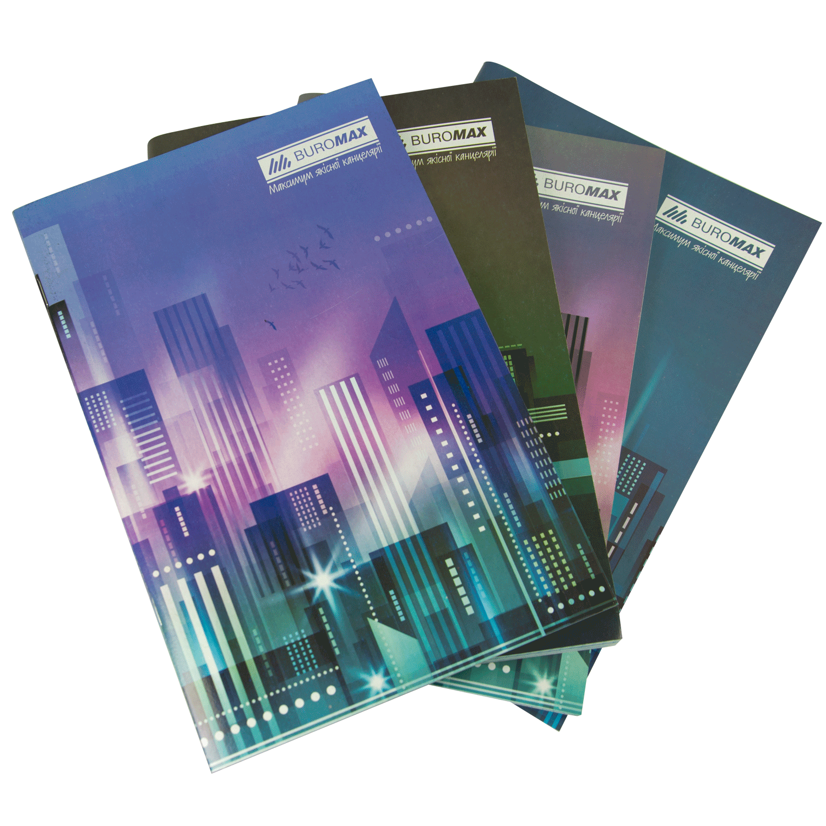 | Тип виробу: книга канцелярська. Формат: А4. Розмір: 210 × 297 мм. Кількість аркушів: 192 арк. Лініювання: клітинка. Внутрішній блок: папір білого кольору. Обкладинка: тверда або з щільного картону. Спосіб скріплення: книжковий блок із надійним кріпленням аркушів. |  |  | шт | 1
52 | Книга обліку А4 48 арк офсет клітинка м'яка обкладинка | 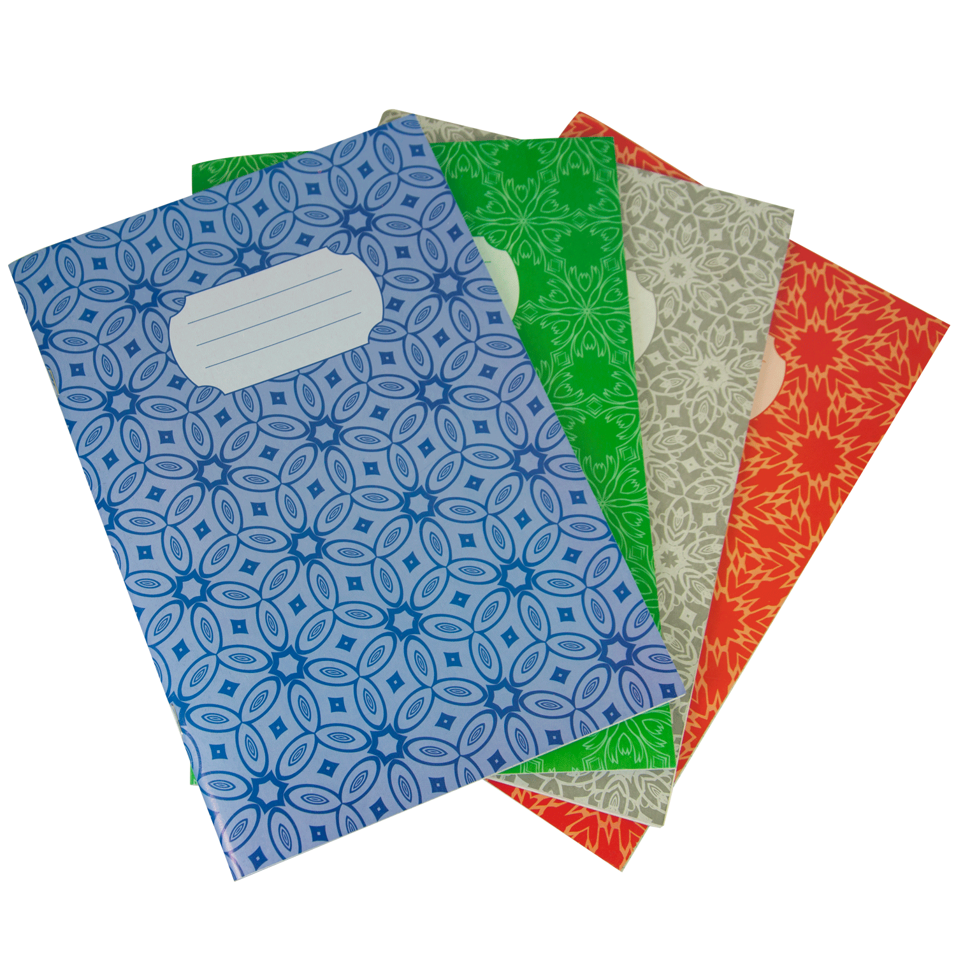 | Тип виробу: книга обліку. Формат: А4. Розмір: 210 × 297 мм. Кількість аркушів: 48 арк. Лініювання: клітинка. Внутрішній блок: офсетний папір білого кольору. Щільність паперу внутрішнього блоку: від 55 до 65 г/м². Колір паперу: білий. Обкладинка: м'яка. Матеріал обкладинки: щільний папір або картон. Спосіб скріплення: забезпечує надійне кріплення аркушів. |  |  | шт | 1
53 | Книга обліку А4 96 арк офсет клітинка м'яка обкладинка |  | Тип виробу: книга обліку. Формат: А4. Розмір: 210 × 297 мм. Кількість аркушів: 96 арк. Лініювання: клітинка. Внутрішній блок: офсетний папір білого кольору. Щільність паперу внутрішнього блоку: від 55 до 65 г/м². Колір паперу: білий. Обкладинка: м'яка. Матеріал обкладинки: щільний папір або картон. Спосіб скріплення: забезпечує надійне кріплення аркушів. |  |  | шт | 1
54 | Кнопка канцелярська 100 шт кольорова пластикове покриття | 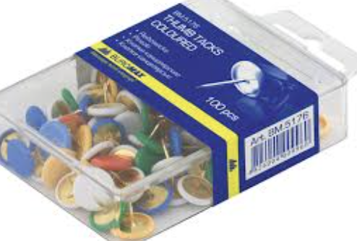 | Тип виробу: кнопки канцелярські. Кількість в упаковці: 100 шт. Матеріал основи: антикорозійний або нікельований метал. Покриття шляпки: гладке пластикове (вінілове) покриття або кольорова емаль. Колір: асорті. Форма шляпки: кругла, плоска, суцільна. Діаметр шляпки: від 9 до 11 мм. Упаковка: пластикова коробка або контейнер для зберігання. |  |  | шт | 1
55 | Кнопка-цвях 50 шт кольорова в пластиковій коробці | 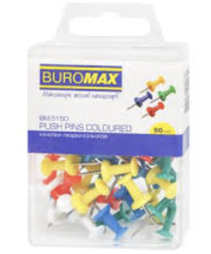 | Тип виробу: кнопка-цвях канцелярська. Кількість в упаковці: 50 шт. Матеріал голки: метал. Матеріал тримача: пластик. Конструкція: металева гостра голка з пластиковим тримачем. Довжина голки: близько 10 мм. Колір тримача: асорті. Форма тримача: ергономічна для зручного встановлення та вилучення кнопки. Упаковка: пластикова коробка (контейнер) з кришкою для зберігання та транспортування. |  |  | шт | 1
56 | Конверт бандерольний 120*210-№12 | 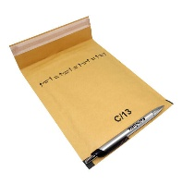 | Тип виробу: конверт бандерольний. Формат (розмір): 120 × 210 мм. Тип: поштовий бандерольний конверт для пересилання документів та дрібних вкладень. Матеріал зовнішнього шару: високоміцний крафт-папір. Колір: бурий (коричневий) або білий. Щільність паперу: від 90 до 100 г/м². Внутрішній захисний шар: повітряно-бульбашкова плівка. Конструкція: конверт із клапаном для заклеювання. Тип заклеювання: самоклейний або з клейовим шаром. |  |  | шт | 1
57 | Конверт на кнопці А4 прозор.асорті 180 мкм | 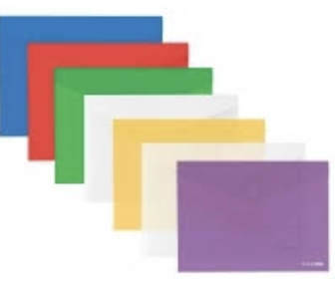 | Тип виробу: конверт-папка на кнопці. Формат: А4. Матеріал: поліпропілен (PP). Товщина матеріалу: 180 мкм. Тип поверхні: прозора або напівпрозора тонована, глянцева. Колір: асорті. Тип замка: кнопка-фіксатор (пластикова або металева). Конструкція: папка-конверт із клапаном для закриття. Місткість: до 50 аркушів паперу щільністю 80 г/м². |  |  | шт | 1
58 | Конверт С5 СКЛ 80 самокл зі стрічкою 162*229 | 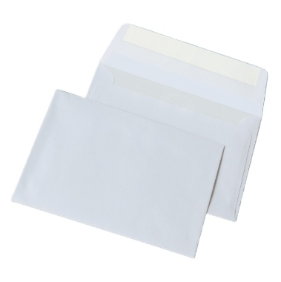 | Тип виробу: конверт поштовий. Формат: С5. Розміри: 162 × 229 мм. Призначення: для пересилання та зберігання документів формату А5 або аркушів А4, складених навпіл. Тип паперу: офсетний папір або крафт-папір. Щільність паперу: 80 г/м². Тип заклеювання: самоклеючий клапан із захисною силіконовою стрічкою. Тип клапана: прямий, розташований по довгій стороні конверта. |  |  | шт | 1
59 | Коректор 20 мл с кисточкой | 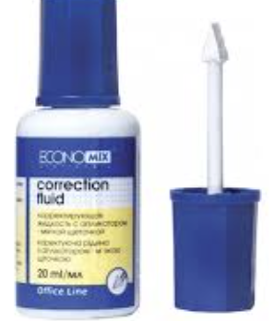 | Тип виробу: коректор рідкий (штрих-коректор). Об'єм: 20 мл. Спосіб нанесення: пензлик, вбудований у ковпачок. Колір коригувальної рідини: білий. Властивості коригувальної рідини: висока покривна здатність; не жовтіє після висихання; утворює рівномірний непрозорий шар; не тріскається та не обсипається після висихання. Час висихання: близько 30 секунд. Флакон: пластиковий із герметичним ковпачком. Особливості конструкції: наявність металевої кульки всередині флакона для швидкого перемішування рідини перед використанням. |  |  | шт | 1
60 | Коректор стрічковий 5мм*6м |  | Тип виробу: коректор стрічковий (ролер). Тип коригувального матеріалу: коригувальна стрічка. Ширина стрічки: 5 мм. Довжина стрічки: 6 м. Матеріал корпусу: пластик. Матеріал наконечника: пластик. Колір коригувальної стрічки: білий. Властивості: забезпечує рівне та суцільне покриття тексту; не потребує часу на висихання; дозволяє писати поверх коригувального шару одразу після нанесення; не залишає плям та слідів. Конструкція: компактний ергономічний корпус для зручного використання. |  |  | шт | 1
61 | Коректор-ручка 10 мл метал.након. |  | Тип виробу: коректор-ручка. Об'єм: 10 мл. Тип наконечника: металевий, голчастого типу. Конструкція наконечника: з вбудованим пружинним дозатором для рівномірної подачі коригувальної рідини. Матеріал корпусу: м'який пластик. Принцип роботи: коригувальна рідина подається при легкому натисканні наконечника на поверхню та стисканні корпусу. Основа коригувальної рідини: спиртова, масляна або інша швидковисихаюча. Колір коригувальної рідини: білий. Ковпачок: герметичний, для запобігання висиханню коригувальної рідини. |  |  | шт | 1
62 | Коробки архівні картонні 330*230*230 |  | Тип виробу: коробка архівна. Матеріал: гофрокартон або щільний архівний картон. Довжина: 330 мм. Ширина: 230 мм. Висота: 230 мм. Корисний об'єм: близько 17,5 л. Вага виробу: від 190 до 320 г (залежно від марки картону). Конструкція: самозбірна або складна; кришка інтегрована або окрема; отвори для зручного перенесення. Колір: бурий (натуральний колір картону). |  |  | шт | 1
63 | Кошик д/паперів метал.сітка чорний круглий 12л |  | Тип: кошик для паперів. Об'єм: 12 л. Матеріал: металева сітка. Форма: кругла. Тип дна: суцільне металеве. Колір: чорний. Покриття: порошкове. |  |  | шт | 1
64 | Кошик д/паперів пластик чорний 10л |  | Тип: кошик для паперів. Об'єм: 10 л. Матеріал: пластик (поліпропілен). Форма: кругла Конструкція: перфоровані стінки. Тип дна: суцільне. Колір: чорний. |  |  | шт | 1
65 | Леза для ножів 18 мм |  | Тип виробу: змінні леза для канцелярських та будівельних ножів. Матеріал: високоякісна сталь. Ширина леза: 18 мм. Конструкція: сегментовані леза з відривними секціями для швидкого оновлення ріжучої кромки. Сумісність: з ножами для лез шириною 18 мм. Упаковка: пластиковий пенал або блістер. Кількість в упаковці: не менше 10 шт. |  |  | уп | 1
66 | Лінійка 20см п/м прозора |  | Тип виробу: лінійка вимірювальна. Довжина шкали: 20 см. Матеріал: прозорий пластик (полістирол або акрил). Колір: безбарвний, прозорий. Шкала вимірювання: метрична. Ціна поділки: 1 мм. Нанесення шкали: стійкий УФ-друк. |  |  | шт | 1
67 | Лінійка 30см п/м прозора |  | Тип виробу: лінійка вимірювальна. Довжина шкали: 30 см. Матеріал: прозорий пластик (полістирол або акрил). Колір: безбарвний, прозорий. Шкала вимірювання: метрична. Ціна поділки: 1 мм. Нанесення шкали: стійкий УФ-друк. |  |  | шт | 1
68 | Лінійка металева 30 см сталева |  | Тип виробу: лінійка вимірювальна металева. Довжина шкали: 30 см. Матеріал: високоякісна нержавіюча сталь. Товщина металу: 1,0 мм. Шкала вимірювання: двостороння. Одиниці вимірювання: метрична шкала (міліметри, сантиметри); дюймова шкала. Ціна поділки метричної шкали: 1 мм. Нанесення шкали: чітке, стійке до стирання. Властивості: стійкість до корозії; стійкість до деформації та згинання. |  |  | шт | 1
69 | Лоток д/паперів верт. метал. сітка чорний 3-в-1 250*290*310мм |  | Тип: вертикальний. Кількість відділень: 3. Матеріал: металева сітка. Колір: чорний. Розміри: 250 × 290 × 310 мм. Формат документів: А4 та менше. |  |  | шт | 1
70 | Лоток д/паперів горизонтальний |  | Тип: горизонтальний. Матеріал: пластик. Колір: чорний. Формат документів: А4 та менше. Можливість встановлення в штабель: так. Ширина: 240–270 мм. Глибина: 310–350 мм. Висота: 50–80 мм. |  |  | шт | 1
71 | Магнітний вініл з клеєм. Розмір А4. 0,5мм |  | Тип виробу: магнітний вініл із клейовим шаром. Формат: А4. Розмір листа: 210 × 297 мм. Товщина: 0,5 мм. Клейовий шар: наявний. Тип клею: акриловий, постійної липкості. Сила утримання: близько 20-25 г/см². Призначення: для виготовлення магнітних наліпок, табличок, рекламних та інформаційних матеріалів, кріплення паперу, картону та тонкого пластику на металевих поверхнях. Гнучкість: висока, матеріал легко ріжеться ножицями або канцелярським ножем. Матеріал: гнучкий магнітний вініл. Колір: магнітна основа чорного кольору, клейова сторона із захисним покриттям. |  |  | шт | 1
72 | Маркер акриловий 3-5 мм Білий |  | Колір чорнила: білий. Товщина лінії: 3–5 мм. Тип наконечника: двосторонній, змінний. Основа чорнила: водно-акрилова. Призначення: для нанесення написів та маркування на різних поверхнях. |  |  | шт | 1
73 | Маркер д/дошки сухостир mix комплект 4 штуки |  | Тип виробу: маркер для сухостиральних дощок. Тип чорнила: світлостійке чорнило на спиртовій основі. Колір: асорті (не менше 4 кольорів: чорний, синій, зелений, червоний). Кількість в упакоці: 4 Призначення: для письма та малювання на сухостиральних маркерних дошках. Товщина лінії письма: від 1,5 мм до 3 мм залежно від кута нахилу та сили натискання. Тип наконечника: клиноподібний. Чорнило повинно легко видалятися з поверхні сухостиральної дошки без залишення слідів. Корпус: пластиковий. Комплектація: набір маркерів асорті кольорів. |  |  | шт | 1
74 | Маркер перман. Тонкий зелений |  | Тип виробу: маркер перманентний. Призначення: для нанесення стійких написів та маркування на різних поверхнях. Колір чорнила: зелений. Відтінок: насичений зелений. Основа чорнила: спиртова. Властивості чорнила: світлостійке, стійке до вицвітання. Форма наконечника: кругла (кулевидна). Матеріал наконечника: міцний пластик або фібра. Особливості наконечника: не деформується при натисканні, забезпечує рівномірне нанесення чорнила. Тип лінії: тонка. Товщина лінії письма: до 1 мм. Корпус: пластиковий. |  |  | шт | 1
75 | Маркер перман. Тонкий синій |  | Тип виробу: маркер перманентний. Призначення: для нанесення стійких написів та маркування на різних поверхнях. Колір чорнила: синій. Відтінок: насичений синій. Основа чорнила: спиртова. Властивості чорнила: світлостійке, стійке до вицвітання. Форма наконечника: кругла (кулевидна). Матеріал наконечника: міцний пластик або фібра. Особливості наконечника: не деформується при натисканні, забезпечує рівномірне нанесення чорнила. Тип лінії: тонка. Товщина лінії письма: до 1 мм. Корпус: пластиковий. |  |  | шт | 1
76 | Маркер перман. тонкий червоний |  | Тип виробу: маркер перманентний. Призначення: для нанесення стійких написів та маркування на різних поверхнях. Колір чорнила: червоний. Відтінок: насичений червоний. Основа чорнила: спиртова. Властивості чорнила: світлостійке, стійке до вицвітання. Форма наконечника: кругла (кулевидна). Матеріал наконечника: міцний пластик або фібра. Особливості наконечника: не деформується при натисканні, забезпечує рівномірне нанесення чорнила. Тип лінії: тонка. Товщина лінії письма: до 1 мм. Корпус: пластиковий. |  |  | шт | 1
77 | Маркер перман. Тонкий чорний |  | Тип виробу: маркер перманентний. Призначення: для нанесення стійких написів та маркування на різних поверхнях. Колір чорнила: чорний. Основа чорнила: спиртова. Властивості чорнила: світлостійке, стійке до вицвітання. Форма наконечника: кругла (кулевидна). Матеріал наконечника: міцний пластик або фібра. Особливості наконечника: не деформується при натисканні, забезпечує рівномірне нанесення чорнила. Тип лінії: тонка. Товщина лінії письма: до 1 мм. Корпус: пластиковий. |  |  | шт | 1
78 | Маркер перман. чорний двосторон. черн |  | Тип виробу: маркер перманентний двосторонній. Призначення: для нанесення стійких написів та маркування на різних поверхнях. Колір чорнила: чорний. Тип чорнила: на спиртовій основі. Властивості чорнила: швидко висихає; не розмазується; стійке до впливу води; стійке до ультрафіолетового випромінювання. Конструкція: двостороння, з двома робочими наконечниками. Тип наконечників: тонкий голчастий (Fine); ультратонкий голчастий (Extra Fine). Корпус: круглий. Матеріал корпусу: міцний поліпропілен. Ковпачки: герметичні ковпачки з обох боків. |  |  | шт | 1
79 | Маркер текст. колір mix |  | Тип виробу: маркер текстовий (текстовиділювач). Призначення: для виділення та підкреслення тексту на папері. Колір: асорті. Кількість маркерів в укпакоці: 6 шт. Тип чорнила: швидковисихаюче, придатне для використання на папері. Тип наконечника: клиноподібний. Товщина лінії письма: від 1 мм до 5 мм. Особливості письма: тонка сторона наконечника забезпечує лінію 1-2 мм для підкреслення тексту; широка сторона наконечника забезпечує лінію 4-5 мм для виділення рядків тексту. Корпус: пластиковий. Комплектація: набір текстових маркерів асорті кольорів. |  |  | пач | 1
80 | Матовий фотопапір А5 200г/м2 (100 аркушів) |  | Формат: А5 Щільність паперу: 200 г/м². Тип покриття: матове. Кількість аркушів в упаковці: 100 аркушів. Сумісність: для струменевого друку. |  |  | уп | 1
81 | Металевий стакан для олівців |  | Тип: настільний. Матеріал: метал. Конструкція: сітчаста. Форма: кругла. Колір: чорний. Покриття: порошкове. Призначення: для зберігання канцелярського приладдя. |  |  | шт | 1
82 | Набір з 12 гелевих ручок |  | Тип виробу: набір гелевих ручок. Кількість у наборі: 12 шт. Тип чорнила: гелеве на водній основі. Колір чорнила: асорті (різні кольори). Товщина лінії письма: 0,5-0,7 мм. Тип письмового вузла: кульковий. Корпус: пластиковий. Упаковка: м'яке пластикове пакування. |  |  | шт | 1
83 | Набір магнітів д/дошки 8шт d-2см |  | Тип виробу: набір магнітів для магнітно-маркерних дошок. Кількість в упаковці: 8 шт. Діаметр магніта: 20 мм (2 см). Форма: кругла. Тип магніту: феритовий (постійний магніт). Матеріал корпусу: міцний ударостійкий пластик. Колір корпусу: асорті (різнокольорові). Властивості корпусу: стійкий до подряпин; стійкий до вигорання. Конструкція: пласка або з ергономічним виступом для зручного зняття з поверхні дошки. Призначення: для кріплення паперових носіїв інформації на магнітно-маркерних дошках та інших металевих поверхнях. Комплектація: набір магнітів, не менше 8 шт. в упаковці. |  |  | шт | 1
84 | Набір маркерів для скетчингу (80 шт.) Двосторонні маркери на спиртовій основі |  | Тип виробу: набір маркерів для скетчингу. Кількість у наборі: 80 шт. Кількість кольорів: 80 унікальних кольорів. Тип чорнила: на спиртовій основі. Призначення: для скетчингу, ілюстрування, художніх робіт, дизайну, креслення та розфарбовування. Конструкція: двосторонні маркери. Типи наконечників: Долото (Broad/Chisel). Тонкий круглий (Fine/Bullet). Товщина лінії: наконечник Broad/Chisel: від 1 до 7 мм; наконечник Fine/Bullet: від 1 до 2 мм. Корпус: пластиковий. Ковпачки: кольорове маркування для ідентифікації кольору маркера. Комплектація: набір із 80 двосторонніх маркерів; сумка або футляр для зберігання та транспортування. |  |  | уп | 1
85 | Набір маркерів перман. 12шт. |  | Тип виробу: набір перманентних маркерів. Кількість у наборі: 12 шт. Колір: асорті (яскраві різнокольорові маркери). Тип чорнила: на спиртовій основі. Властивості чорнила: швидко висихає; не розмазується; водостійке; світлостійке; стійке до стирання; стійке до атмосферних впливів. Тип наконечника: круглий (конусоподібний). Товщина лінії письма: 2 мм. Корпус: пластиковий. Ковпачок: герметичний, із кольоровим маркуванням відповідно до кольору чорнила. Комплектація: набір із 12 перманентних маркерів різних кольорів. |  |  | уп | 1
86 | Набір маркерів перманентних 4 кольори в пеналі |  | Тип виробу: набір перманентних маркерів. Кількість у наборі: 4 шт. Упаковка: пенал. Колірна гама: чорний, синій, червоний, зелений. Тип чорнила: на спиртовій основі. Властивості чорнила: швидко висихає; не розмазується; стійке до стирання; водостійке; світлостійке. Тип наконечника: круглий (конусоподібний або кулеподібний). Товщина лінії письма: від 2 до 3 мм. Матеріал корпусу: міцний поліпропілен або пластик, стійкий до деформації. Призначення: для нанесення стійких написів та маркування на різних поверхнях. Комплектація: 4 перманентні маркери різних кольорів у пеналі. |  |  | шт | 1
87 | Набір ножиць нерж сталь 2 шт |  | Тип виробу: набір ножиць канцелярських (універсальних). Кількість у наборі: 2 шт. Розмір: ножиці двох різних розмірів. (14 см та 26,5 см) Матеріал робочої частини: високоякісна нержавіюча сталь. Властивості лез: стійкість до корозії; стійкість до зношування; точне та рівне різання. Матеріал ручок: пластик із прогумованими вставками. Конструкція ручок: ергономічна, трикомпонентна. Тип пакування: блістер. Комплектація: набір із 2 ножиць різного розміру. |  |  | уп | 1
88 | Набір олівців графітових з гумкою, тригранний матовий корпус, колір асорті |  | Тип виробу: набір графітових олівців з гумкою. Твердість грифеля: HB (твердо-м'який). Діаметр грифеля: 2,2 мм. Форма корпусу: тригранна, ергономічна. Матеріал корпусу: натуральна високоякісна деревина. Покриття корпусу: матове. Колір корпусу: асорті. Гумка: вбудована на кінці олівця. Кількість у наборі: 12 шт. |  |  | уп | 1
89 | Набір ручок кулькових 50 шт. |  | Тип виробу: набір кулькових ручок. Тип ручки: кулькова, неавтоматична. Конструкція: з ковпачком. Кількість у наборі: 50 шт. Колір чорнила: синій. Товщина лінії письма: 0,5 мм. Діаметр кульки (письмового вузла): 0,7 мм. Тип чорнила: кулькове. Корпус: пластиковий. Ковпачок: вентильований. |  |  | уп | 1
90 | Набір шнурків для бейджів 50 шт. Червоний |  | Тип: шнурок для бейджа. Колір: червоний. Тип кріплення: металевий кліп (застібка). Довжина шнурка: 90 см. Ширина шнурка: 12 мм. Кількість в упаковці: 50 шт. Призначення: для кріплення бейджів, перепусток та ідентифікаторів. |  |  | уп | 1
91 | Накладна А5 самокопіювальна двокольорова СВ- СF блок (на картонці) |  | Тип виробу: накладна самокопіювальна. Формат: А5 (148 × 210 мм). Призначення: для оформлення товарно-супровідних та облікових документів із одночасним отриманням копії. Тип бланка: самокопіювальний. Структура блоку: CB-CF. CB (Coated Back) – верхній лист (оригінал) з копіювальним шаром на звороті. CF (Coated Front) – нижній лист (копія) з копіювальним шаром на лицьовій стороні. Кількість копій: 2 шари (оригінал + копія). Кольоровість: двокольорова. Кількість аркушів у блоці: 100 аркушів. Кількість комплектів: 50 комплектів по 2 аркуші. Основа блоку: картонна підкладка. Скріплення: клейове по верхньому краю. Папір: самокопіювальний офсетний. |  |  | шт | 1
92 | Ніж канцелярський, пластиковий корпус з гумовими вставками, 18 мм |  | Тип виробу: ніж канцелярський. Ширина леза: 18 мм. Тип леза: сегментне, змінне. Матеріал леза: високоякісна сталь. Конструкція леза: з відривними сегментами для швидкого оновлення ріжучої кромки. Матеріал корпусу: міцний пластик, стійкий до механічних пошкоджень. Ручка: з гумовими вставками для надійного та комфортного утримання. Механізм фіксації леза: надійна фіксація висунутого леза. Габаритні розміри: 160 × 42 × 20 мм або 170 × 40 × 19. Властивості: стійкість до ударів та падінь; зручне висування та заміна леза; ергономічна конструкція корпусу. Комплектація: ніж канцелярський із встановленим лезом |  |  | шт | 1
93 | Ножиці офісні 21.5 см пластик із гумовою вставкою |  | Тип виробу: ножиці офісні. Довжина: 21,5 см (215 мм). Матеріал лез: високоякісна нержавіюча сталь. Властивості лез: стійкість до корозії; тривале збереження гостроти; точне та рівне різання. Матеріал ручок: пластик із м'якими гумовими вставками. Конструкція ручок: ергономічна, асиметрична, адаптована до анатомічної форми долоні. Особливості ручок: запобігають ковзанню пальців; забезпечують комфортне утримання під час роботи; зменшують навантаження на кисть. Колір: довільний. |  |  | шт | 1
94 | Олівці кольорові двосторонні 12 штук 24 кольору |  | Тип виробу: олівці кольорові двосторонні. Кількість олівців у наборі: 12 шт. Кількість кольорів: 24 кольори. Конструкція: двостороння, кожен олівець має два кольорові кінці. Діаметр грифеля: 2,9 мм. Твердість грифеля: B (м'який). Матеріал корпусу: натуральна деревина. Форма корпусу: шестигранна або кругла. |  |  | уп | 1
95 | Органайзер для документів "Папка - портфель" |  | Тип виробу: органайзер для документів (папка-портфель). Призначення: для зберігання, систематизації та транспортування документів. Формат документів: не менше А4. Габаритні розміри: довжина: 33-35 см; висота: 24-27 см; ширина: від 3 до 10 см. Матеріал корпусу: поліпропілен (PP). Товщина матеріалу: від 500 до 1000 мкм. Конструкція: жорстка або напівжорстка. Колір: чорний. Ручка: інтегрована для зручного перенесення. Тип закривання: замок-кліпса, засувка або інший надійний фіксатор. |  |  | шт | 1
96 | Папір А4 80г/м2 100арк.білий |  | Формат: А4. Розмір аркуша: 210 × 297 мм. Щільність паперу: 80 г/м². Колір: білий. Кількість аркушів в упаковці: 100 аркушів. Сумісність: для лазерного та струменевого друку. |  |  | уп | 1
97 | Папір А4 80г/м2 500арк. клас С |  | Формат: А4. Розмір аркуша: 210 × 297 мм. Клас паперу: С. Щільність паперу: 80 г/м². Білизна: не менше 146 CIE. Колір: білий. Кількість аркушів в упаковці: 500 аркушів. Сумісність: для лазерного та струменевого друку. |  |  | уп | 1
98 | Папір д/нотат. клейкий Зірка 45х50 мм 80 арк неон микс |  | Тип: самоклейкий папір для нотаток. Форма: фігурна (у вигляді зірки). Розмір: 45 × 50 мм. Кількість аркушів у блоці: 80 аркушів. Щільність паперу: 75 г/м². Колір паперу: неоновий асорті. Кількість кольорів: не менше 4. Клейовий шар: на одному боці аркуша. |  |  | шт | 1
99 | Папір д/нотат. клейкий Квітка 70х70мм 50арк |  | Тип: самоклейкий папір для нотаток. Форма: фігурна (у вигляді квітки). Розмір: 70 × 70 мм. Кількість аркушів у блоці: 50 аркушів. Щільність паперу: 75 г/м². Колір: в асортименті Клейовий шар: на одному боці аркуша. |  |  | шт | 1
100 | Папір д/нотат. клейкий Листок 70х70мм 50арк |  | Тип: самоклейкий папір для нотаток. Форма: фігурна (у вигляді листка). Розмір: 70 × 70 мм. Кількість аркушів у блоці: 50 аркушів. Щільність паперу: 75 г/м². Колір паперу: асорті. Кількість кольорів: не менше 4. Клейовий шар: на одному боці аркуша. |  |  | шт | 1
101 | Папір д/нотат. клейкий Серце 50арк неон |  | Тип: самоклейкий папір для нотаток. Форма: фігурна (у вигляді серця). Розмір: 70 × 70 мм. або 75 × 75 мм Кількість аркушів у блоці: 50 аркушів. Щільність паперу: 75 г/м². Колір паперу: неоновий асорті. Клейовий шар: на одному боці аркуша. |  |  | шт | 1
102 | Папір д/нотат. клейкий 50x40мм 3шт по100арк. пастель |  | Тип: папір для нотаток самоклейкий. Розмір аркуша: 50 × 40 мм. Кількість блоків в упаковці: 3 шт. Кількість аркушів у блоці: 100 аркушів. Загальна кількість аркушів в упаковці: 300 аркушів. Колір паперу: пастельний асорті. Клейовий шар: на одному боці аркуша. Форма: прямокутна. |  |  | шт | 1
103 | Папір д/нотат. клейкий 70х70мм 50арк кольор. фігурний Chat dog |  | Тип: самоклейкий папір для нотаток. Форма: фігурна. Розмір: 70 × 70 мм. Кількість аркушів у блоці: 50 аркушів. Щільність паперу: 75 г/м². Колір паперу: асорті. Дизайн: декоративний принт із зображенням тварини. Клейовий шар: на одному боці аркуша. |  |  | шт | 1
104 | Папір д/нотат. клейкий 70х70мм 50арк кольор. фігурний Nope cat |  | Тип: самоклейкий папір для нотаток. Форма: фігурна. Розмір: 70 × 70 мм. Кількість аркушів у блоці: 50 аркушів. Щільність паперу: 75 г/м². Колір паперу: асорті. Дизайн: декоративний принт із зображенням тварини. Клейовий шар: на одному боці аркуша. |  |  | шт | 1
105 | Папір д/нотат. клейкий 75х75мм 100арк пастель |  | Тип: папір для нотаток самоклейкий. Розмір аркуша: 75 × 75 мм. Форма: квадратна. Кількість аркушів у блоці: 100 аркушів. Щільність паперу: 75 г/м². Колір паперу: пастельний асорті. Клейовий шар: на одному боці аркуша. |  |  | шт | 1
106 | Папір д/нотат. клейкий 75х75мм 450арк пастель мікс |  | Тип: папір для нотаток самоклейкий. Розмір аркуша: 75 × 75 мм. Форма: квадратна. Кількість аркушів у блоці: 450 аркушів. Колір паперу: пастельний асорті. Кількість кольорів: не менше 4. Клейовий шар: на одному боці аркуша |  |  | шт | 1
107 | Папір д/нотаток липкий блок Яблуко 50арк неон |  | Тип: самоклейкий папір для нотаток. Форма: фігурна (у вигляді яблука). Розмір: 70 × 70 мм. Кількість аркушів у блоці: 50 аркушів. Щільність паперу: 75 г/м². Колір паперу: неоновий асорті. Клейовий шар: на одному боці аркуша. |  |  | шт | 1
108 | Папір д/нотаток липкий блок 127х76мм 100арк |  | Тип: самоклейкий папір для нотаток. Розмір аркуша: 127 × 76 мм. Форма: прямокутна. Кількість аркушів у блоці: 100 аркушів. Щільність паперу: 75 г/м². Колір паперу: пастельний асорті. Клейовий шар: на одному боці аркуша. |  |  | шт | 1
109 | Папір д/фліпчарту нелінований 30арк 64х90см п/е 70г/м2 |  | Тип паперу: офсетний. Розмір: 64 × 90 см. Щільність паперу: 70 г/м². Кількість аркушів у блоці: 30 аркушів. Лінівка: відсутня (нелінований). Колір паперу: білий. Сумісність: для фліпчартів. |  |  | шт | 1
110 | Папір для нотаток білий 9*9 см 900 аркушів непроклеяний |  | Тип: непроклеєний. Розмір блоку: 90 × 90 мм. Форма: квадратна. Колір паперу: білий. Кількість аркушів у блоці: 900 аркушів. |  |  | шт | 1
111 | Папір для нотаток липкий "Діалог" |  | Тип: самоклейкий папір для нотаток. Розмір: 70 × 70 мм. Кількість аркушів у блоці: 50 аркушів. Щільність паперу: не менше 75 г/м². Колір паперу: асорті. Кількість кольорів: не менше 4. Клейовий шар: на одному боці аркуша. Дизайн: «Діалог» |  |  | шт | 1
112 | Папір для фліпчарту в клітинку |  | Тип паперу: офсетний. Формат: А1. Розмір: 64 × 90 см. Щільність паперу: 70–80 г/м². Кількість аркушів у блоці: 30 аркушів. Лінівка: клітинка. Колір паперу: білий. Сумісність: для фліпчартів. |  |  | шт | 1
113 | Папір кольоровий А4 80 г/м2 NEON 5 кол 50 арк. |  | Формат: А4. Розмір аркуша: 210 × 297 мм. Щільність паперу: 80 г/м². Тип паперу: неоновий. Кількість кольорів: 5 кольорів асорті. Кількість аркушів в упаковці: 50 аркушів. |  |  | пач | 1
114 | Папка - уголок, А4, 180 мкм |  | Тип виробу: папка-куточок для документів. Формат: А4. Розмір: 230 × 310 мм. Матеріал: поліпропілен (PP). Товщина матеріалу: 180 мкм. Колір: асорті або прозорий. Конструкція: відкритий верхній та боковий край для зручного вкладення документів. Місткість: до 40-60 аркушів паперу щільністю 80 г/м². |  |  | шт | 1
115 | Папка з притиск. А4 пласт.+ кишеня CLIP B Light асорті |  | Тип виробу: папка з бічним притиском для документів. Формат: А4. Тип притиску: металевий бічний затискач (CLIP B). Матеріал: гнучкий поліпропілен (PP). Товщина пластику: 500 мкм. Товщина корінця: 17 мм. Місткість: до 150 аркушів паперу щільністю 80 г/м². Колір: асорті. Наявність кишені: так. |  |  | шт | 1
116 | Папка на блискавці А4 |  | Тип виробу: папка на блискавці для документів. Формат: А4. Матеріал: поліпропілен (PP) або інший міцний пластик. Тип закривання: блискавка. Поверхня: глянцева, матова, напівпрозора або рифлена (типу «апельсинова кірка»). Колір: асорті або прозорий. Конструкція: одне основне відділення для документів; надійна застібка-блискавка по периметру. Місткість: не менше 100 аркушів паперу щільністю 80 г/м². |  |  | шт | 1
117 | Папка на гумці А4 пласт. асорті |  | Тип виробу: папка для документів на гумці. Формат: А4. Матеріал: поліпропілен (PP). Товщина пластику: від 400 до 700 мкм. Колір: асорті. Тип фіксації: дві еластичні кутові гумки. Місткість: не менше 100 аркушів паперу щільністю 80 г/м². |  |  | шт | 1
118 | Папка на зав'язках А4 картон 0,3мм |  | Тип виробу: папка архівна на зав'язках. Формат: А4+. Матеріал: щільний палітурний картон або хром-ерзац картон. Товщина картону: 0,3 мм. Щільність картону: орієнтовно 230-280 г/м². Колір: білий. Тип фіксації: дві текстильні зав'язки. Матеріал зав'язок: тканинна тасьма. Конструкція: три внутрішні клапани для захисту документів; зав'язки надійно закріплені в основі папки; забезпечує збереження документів при транспортуванні та архівному зберіганні. Місткість: не менше 200 аркушів паперу щільністю 80 г/м². |  |  | шт | 1
119 | Папка пластикова, А4, 2 R-подібні кільця, 25 мм, кольори в асортименті |  | Тип виробу: папка пластикова на 2 кільцях. Формат: А4. Тип механізму: кільцевий. Кількість кілець: 2. Тип кілець: R-подібні (круглі). Ширина корінця: 25 мм. Діаметр кілець: 16-20 мм. Місткість: до 110 аркушів паперу щільністю 80 г/м². Матеріал обкладинки: високоякісний поліпропілен (PP). Колір: асорті. Поверхня: гладка. |  |  | шт | 1
120 | Папка-реєстратор 5см А4 одностороння кольори в асортименті |  | Тип виробу: папка-реєстратор. Формат: А4. Ширина корінця: 50 мм (5 см). Місткість: до 350 аркушів паперу щільністю 80 г/м². Матеріал основи: щільний палітурний картон. Товщина картону: 1,9-2,0 мм. Зовнішнє покриття: поліпропіленова плівка (PP або PVC). Тип механізму: металевий важільний арочний (дуговий) механізм із притиском. Матеріал механізму: хромована сталь. Колір: асорті. |  |  | шт. | 1
121 | Папка-реєстратор A4 одностор. 7,5см кольори в асортименті |  | Тип виробу: папка-реєстратор. Формат: А4. Ширина корінця: 75 мм (7,5 см). Місткість: від 450 до 480 аркушів паперу щільністю 80 г/м². Тип покриття: одностороннє. Зовнішнє покриття: кольоровий поліпропілен (PP) або ПВХ. Внутрішня сторона: щільний обкладинковий картон. Матеріал основи: жорсткий палітурний картон Товщина картону: від 1,5 до 2,2 мм. Тип механізму:металевий важільний арочний (дуговий) механізм із притиском. Матеріал механізму: хромована сталь. Колір: асорті. |  |  | шт. | 1
122 | Папка-швидкозшивач А4 з пружинним механізмом Clip A та кишенею, кольори в асортименті |  | Тип виробу: папка-швидкозшивач. Формат: А4. Матеріал: первинний поліпропілен (PP). Товщина пластику: від 500 до 700 мкм. Тип механізму: Clip A. Матеріал механізму: метал. Конструкція механізму: пружинний затискач із двома гнучкими металевими пружинами для фіксації документів. Ширина корінця: 17 мм. Місткість: до 150 аркушів паперу щільністю 80 г/м². Наявність кишені: так. Колір: асорті. Поверхня: гладка. |  |  | шт | 1
123 | Підставка-органайзер 203x105x100мм метал. сітка чорна |  | Тип: настільна. Матеріал: металева сітка. Кількість відділень: 3. Розміри: 203 × 105 × 100 мм. Колір: чорний. Конструкція: із суцільним металевим дном. |  |  | шт. | 1
124 | Підставка-органайзер без наповн. п/л чорний "Вертушка маленька". |  | Тип: настільна підставка-органайзер обертальна. Матеріал: пластик (полістирол). Кількість відділень: 10. Діаметр основи: 140 мм. Висота: 105–110 мм. Колір: чорний. Комплектація: без наповнення. |  |  | шт. | 1
125 | Пластикові алфавітні роздільники А4 А-Я |  | Тип виробу: пластикові алфавітні роздільники для документів. Формат: А4. Тип поділу: алфавітний, кириличний (український алфавіт А-Я). Кількість розділів у наборі: 28 шт. Розмір аркуша: 297 × 210 мм. Матеріал: гнучкий напівпрозорий поліпропілен (PP). Колір: асорті. Конструкція: із виступаючими табуляторами (індексами); маркування вкладок літерами українського алфавіту; універсальна перфорація для підшивання в папки та реєстратори. |  |  | шт | 1
126 | Пластикові роздільники А4 12 розділів |  | Тип виробу: пластикові роздільники для документів. Формат: А4. Кількість розділів: 12. Тип вкладок: чисті табулятори (без надрукованих цифр). Матеріал: поліпропілен (PP). Товщина пластику: 160 мкм. Розмір аркуша: 297 × 210 мм (без урахування виступів індексів). Колір: асорті, 6 яскравих кольорів (кожен колір повторюється двічі). Перфорація: універсальна європерфорація для підшивання в папки та реєстратори з різними типами механізмів. Конструкція: виступаючі вкладки для швидкого пошуку розділів; титульний аркуш для змісту розділів. |  |  | шт | 1
127 | Пластикові цифрові розділювачі А4 31 аркуш |  | Тип виробу: пластикові цифрові розділювачі для документів. Формат: А4. Кількість аркушів у наборі: 31 шт. Тип розділювачів: цифрові, з індексними табуляторами від 1 до 31. Матеріал: гнучкий та зносостійкий поліпропілен (PP). Колір: асорті (різнокольорові розділювачі). Розмір аркуша: 297 × 210 мм. Перфорація: універсальна європерфорація для підшивання в папки на кільцях та папки-реєстратори. Наявність табуляторів: виступаючі індексні вкладки з цифровим маркуванням. Титульний аркуш: наявний, для створення змісту та опису розділів. Упаковка: індивідуальна прозора упаковка. |  |  | шт | 1
128 | Плівка д/ламінування А3 100мк глянцева |  | Тип виробу: плівка для гарячого ламінування. Формат: А3. Розмір заготовки: орієнтовно 303 × 426 мм. Товщина: 100 мкм. Тип поверхні: глянцева. Матеріал: поліестер (PET) із термоклейовим шаром. Кількість в упаковці: 100 шт. соковитим, але може відблискувати при яскравому прямому світлі. |  |  | уп | 1
129 | Плівка д/ламінування А4 216х303 100мк 100шт. |  | Тип виробу: плівка для ламінування. Формат: А4. Розмір пакета: 216 × 303 мм. Тип плівки: пакетна (конвертна), складається з двох аркушів, з'єднаних по одному краю. Товщина: 100 мкм. Тип поверхні: глянцева. Матеріал: поліестер (PET) із термоактивним клейовим шаром. Кількість в упаковці: 100 шт. |  |  | уп | 1
130 | Плівка для ламінування А5 154/216 100мк |  | Тип виробу: плівка для ламінування. Формат: А5. Розмір пакета: 154 × 216 мм. Тип плівки: пакетна (конвертна), складається з двох аркушів, з'єднаних по одному краю. Товщина: 100 мкм. Матеріал: поліестер (PET) із термоактивним клейовим шаром. Тип поверхні: глянцева. Кількість в упаковці: 100 шт. |  |  | уп | 1
131 | Рамка 1 фото 30х40 см білий |  | Тип виробу: фоторамка. Формат фото: 30 × 40 см. Кількість фотографій: 1 шт. Колір рамки: білий. Форма: прямокутна. Декоративне оформлення: без декору, гладка мінімалістична поверхня. Тип встановлення: настінне. Матеріал рамки (багета): МДФ або ДВП із захисним покриттям білого кольору. Захисний екран: органічне скло (оргскло) товщиною від 0,5 до 1,5 мм. Задня стінка: ДВП або ХДФ товщиною від 1,5 до 3 мм. Конструкція: надійна фіксація зображення; кріплення для настінного монтажу; можливість швидкої заміни вмісту. |  |  | шт | 1
132 | Рамка д/фото 21х30см біла |  | Тип виробу: рамка для фото. Розмір фото: 21 × 30 см. Формат: А4. Повний розмір рамки: 23 × 32 см. Форма: прямокутна. Колір: білий. Стиль оформлення: мінімалістичний, без декоративних елементів. Матеріал багета: гладкий плоский пластик. Захисний екран: натуральне скло товщиною 1,5-2,0 мм. Задня панель: ДВП. Кріплення: настінне. Варіанти розміщення: вертикальне; горизонтальне. |  |  | шт | 1
133 | Рамка д/фото 21х30см кол. дуб, дерев'яна |  | Тип виробу: рамка для фото. Розмір фото: 21 × 30 см. Формат: А4. Колір рамки: дуб (імітація натуральної деревини). Матеріал багета: якісний пластик з імітацією текстури натурального дуба. Ширина профілю: 26 мм. Форма: прямокутна. Захисний екран: гнучкий ПВХ-пластик або оргскло товщиною 0,2 мм. Задня стінка: міцний картон або ДВП. Тип встановлення: настінне. Варіанти розміщення: вертикальне; горизонтальне. |  |  | шт | 1
134 | Різак шабельний Металевий А3, 12 аркушів |  | Тип виробу: різак шабельний. Тип приводу: ручний. Максимальний формат паперу: А3. Довжина різу: від 450 до 460 мм. Потужність різання: до 12 аркушів паперу стандартної щільності за один раз. Розмір робочої поверхні: не менше 450 × 370 мм. Матеріал основи: метал. Матеріал корпусу: високоякісна вуглецева сталь. Тип притиску: ручний, за допомогою притискної планки. Ріжучий механізм: шабельний ніж із захисним кожухом. Робоча поверхня: з нанесеною розміткою форматів та вимірювальною шкалою. Наявність розмітки форматів: не менше А6-А3. |  |  | шт | 1
135 | Ручка гелева з гумкою Акцент, фіолетова, 0,7мм |  | Тип виробу: ручка гелева зі стираючим елементом (гумкою). Колір чорнила: фіолетовий. Тип чорнила: гелеве. Діаметр письмового вузла: 0,7 мм. Товщина лінії письма: 0,5-0,7 мм. Корпус: пластиковий. Механізм стирання: гумка (спеціальний стираючий елемент), розташована на корпусі ручки. |  |  | шт | 1
136 | Ручка кулькова трикут. прозорий корпус 1,0 мм, синій |  | Тип виробу: ручка кулькова. Тип ручки: неавтоматична, з ковпачком. Колір чорнила: синій. Товщина лінії письма: 1,0 мм. Тип письмового вузла: кульковий. Корпус: прозорий пластиковий. Форма корпусу: тригранна (ергономічна). |  |  | шт | 1
137 | Ручка кулькова червона |  | Тип виробу: ручка кулькова. Тип ручки: неавтоматична, з ковпачком. Колір чорнила: червоний. Товщина лінії письма: 0,5-0,7 мм. Тип письмового вузла: кульковий. Корпус: пластиковий. Зона захвату: прогумована, протиковзка. |  |  | шт | 1
138 | Ручка кулькова чорна |  | Тип виробу: ручка кулькова. Тип ручки: неавтоматична, з ковпачком. Колір чорнила: чорний. Товщина лінії письма: 0,7 мм. Тип письмового вузла: кульковий. Корпус: пластиковий. |  |  | шт | 1
139 | Ручка масляная черная 0.5 мм пишет 10 километров Writo-meter |  | Тип виробу: ручка кулькова на олійній основі. Колір чорнила: чорний. Тип чорнила: олійне. Тип письмового вузла: голчастий. Товщина лінії письма: 0,5 мм. Корпус: пластиковий. |  |  | шт | 1
140 | Ручка шариковая 1 шт. |  | Тип виробу: ручка кулькова. Тип чорнила: на масляній основі. Колір чорнила: синій. Тип ручки: неавтоматична. Механізм подачі стержня: відсутній, ручка оснащена захисним ковпачком. Діаметр письмового вузла: 0,7 мм. Товщина лінії письма: до 0,7 мм. Матеріал корпусу: легкий міцний пластик. Корпус: прозорий або напівпрозорий, що дозволяє контролювати рівень чорнила. |  |  | шт. | 1
141 | Скоба N10 1000шт |  | Тип: скоби для степлера. Розмір: №10. Матеріал: метал. Покриття: нікельоване. Кількість в упаковці: 1000 шт. |  |  | уп | 1
142 | Скоба N24/6 1000шт |  | Тип: скоби для степлера. Розмір: №24/6. Матеріал: метал. Покриття: нікельоване. Кількість в упаковці: 1000 шт. |  |  | уп | 1
143 | Скрепки канцелярские никелированные 50 мм 100 шт |  | Тип виробу: скріпки канцелярські. Розмір: 50 мм. Кількість в упаковці: 100 шт. Матеріал: метал. Покриття: нікельоване. Форма: класична закруглена. Колір: сріблястий. Упаковка: картонна коробка або індивідуальна упаковка виробника. |  |  | уп | 1
144 | Скрепки канцелярские никелированные 77 мм 50 шт |  | Тип виробу: скріпки канцелярські. Розмір: 77 мм. Кількість в упаковці: 50 шт. Матеріал: метал. Покриття: нікельоване. Форма: класична закруглена. Колір: сріблястий. Упаковка: картонна коробка або індивідуальна упаковка виробника. |  |  | уп | 1
145 | Скрепки канцелярские никелированные треугольные 25 мм 100 шт. |  | Тип виробу: скріпки канцелярські. Розмір: 25 мм. Кількість в упаковці: 100 шт. Матеріал: метал. Покриття: нікельоване. Форма: трикутна. Конструктивні особливості: наявність піднятого куточка для зручного захоплення та використання. Поверхня: гладка, завдяки якісному нікелюванню. Колір: сріблястий. Упаковка: картонна коробка. |  |  | уп | 1
146 | Скріпки 25мм 100шт оцинковані круглі |  | Тип виробу: скріпки канцелярські. Розмір: 25 мм. Кількість в упаковці: 100 шт. Матеріал: метал. Покриття: оцинковане. Форма: класична закруглена. Поверхня: шорстка для надійного утримання документів. Колір: сріблястий. Упаковка: компактна картонна коробка. |  |  | уп | 1
147 | Скріпки кольор. 28мм 100шт |  | Тип виробу: скріпки канцелярські. Розмір: 28 мм. Кількість в упаковці: 100 шт. Матеріал: метал. Покриття: вінілове. Колір: асорті (яскраві кольори). Форма: класична закруглена. Упаковка: картонна коробка або індивідуальна упаковка виробника. |  |  | уп | 1
148 | Степлер 20арк N24/6 сірий метал.мал |  | Тип: настільний. Потужність скріплення: до 20 аркушів паперу щільністю 80 г/м². Тип скоб: №24/6. Глибина скріплення: не менше 50 мм. Матеріал корпусу: метал. Колір: сірий, чорний, червоний. Тип скріплення: закрите. |  |  | шт | 1
149 | Степлер пластиковий №10/5 10 аркушів |  | Тип: настільний. Потужність скріплення: до 10 аркушів паперу щільністю 80 г/м². Тип скоб: №10. Глибина скріплення: не менше 50 мм. Матеріал корпусу: пластик. Наявність антистеплера: так. |  |  | шт | 1
150 | Стікери "HELLO MY NAME IS" Червоні (50шт) |  | Тип: самоклейкі стікери для ідентифікації. Розмір: 90 × 120 мм. Колір: червоний. Поверхня: матова. Кількість в упаковці: 50 шт. Призначення: для нанесення імені, прізвища або іншої ідентифікаційної інформації. |  |  | уп | 1
151 | Стрейч плівка 17мкмх500ммх250м |  | Тип виробу: стрейч-плівка пакувальна. Матеріал: поліетиленова стрейч-плівка. Товщина: 17 мкм. Ширина рулону: 500 мм. Довжина намотування: 250 м. Колір: прозорий. Коефіцієнт розтягнення (престрейч): до 200-300%. Властивості: висока еластичність та стійкість до розриву; надійна фіксація вантажу під час транспортування та зберігання; захист від пилу, вологи та забруднень; економне використання матеріалу завдяки високій здатності до розтягування; самоклейний ефект між шарами плівки. Тип використання: ручне пакування. Втулка: картонна. |  |  | шт | 1
152 | Стрічка клейка 18х10 прозора 40мкм |  | Тип виробу: стрічка клейка канцелярська. Ширина стрічки: 18 мм. Довжина стрічки: 10 м. Товщина: 40 мкм. Колір: прозорий. Матеріал основи: поліпропіленова плівка. Клейовий шар: рівномірно нанесений, забезпечує надійну адгезію. Тип намотування: на пластиковій втулці. |  |  | шт | 1
153 | Стрічка клейка 48х100 прозора 40мкм |  | Тип виробу: стрічка клейка пакувальна. Ширина стрічки: 48 мм. Довжина намотування: 100 м. Товщина: 40 мкм. Колір: прозорий. Матеріал основи: поліпропіленова плівка. Клейовий шар: рівномірно нанесений, забезпечує надійне склеювання поверхонь. Тип намотування: на картонній або пластиковій втулці. |  |  | шт | 1
154 | Стрічка клейка двостороння 24мм х 10м |  | Тип виробу: стрічка клейка двостороння. Ширина стрічки: 24 мм. Довжина стрічки: 10 м. Основа: паперова, поліпропіленова. Тип клею: синтетичний каучук або акрил. Клейовий шар: двосторонній. Захисний шар: силіконізований папір або захисна плівка (лайнер), що видаляється перед використанням. Колір: білий або прозорий (залежно від типу основи). Намотування: на картонній або пластиковій втулці. |  |  | шт | 1
155 | Стрічка клейка пакувальна червона 48мм х 35м |  | Тип виробу: стрічка клейка пакувальна. Ширина стрічки: 48 мм. Довжина намотування: 35 м. Товщина: від 40 до 45 мкм. Колір: червоний. Матеріал основи: поліпропілен (BOPP). Тип клею: акриловий або каучуковий. Клейовий шар: рівномірно нанесений, забезпечує надійну адгезію до картону та інших пакувальних матеріалів. Намотування: на картонній втулці. |  |  | шт | 1
156 | Стрічка малярна 48мм х 20м |  | Тип виробу: стрічка малярна. Ширина стрічки: 48 мм. Довжина намотування: 20 м. Матеріал основи: крепований папір. Тип клейового шару: каучуковий або акриловий. Колір: світло-жовтий. Властивості: легко наноситься та знімається без пошкодження поверхні; добре прилягає до рівних та нерівних поверхонь; підходить для використання на металі, деревині, склі, шпалерах та штукатурці; забезпечує чіткі межі під час фарбування; гнучка основа дозволяє наклеювання на кутах і вигинах. Основа стрічки: паперова, що легко розривається вручну. Намотування: на картонній втулці. |  |  | шт | 1
157 | Стругачка п/м з контейн. 1лезо |  | Тип виробу: стругачка (точилка) для олівців. Кількість отворів: 1. Призначення: для заточування стандартних графітних та кольорових олівців. Контейнер для стружки: наявний. Тип контейнера: прозорий або напівпрозорий для контролю рівня наповнення. Лезо: 1 шт. Матеріал леза: якісна інструментальна сталь. Властивості леза: забезпечує швидке та акуратне заточування; не пошкоджує корпус олівця; мінімізує ламання грифеля. Матеріал корпусу: міцний пластик. Конструкція: компактна, з вбудованим контейнером для збору стружки. |  |  | шт | 1
158 | Файл A5 40мкм глянцевый 100шт |  | Тип виробу: файл-вкладиш для зберігання документів. Формат: А5. Матеріал: первинний поліпропілен. Товщина: 40 мкм. Поверхня: глянцева. Колір: прозорий. Перфорація: універсальна для підшивання в папки-реєстратори та швидкозшивачі. Кількість в упаковці: 100 шт. |  |  | уп | 1
159 | Файл А4 40мкн 100шт. |  | Тип виробу: файл-вкладиш для зберігання документів. Формат: А4+. Розмір: 235 × 310 мм. Матеріал: поліпропілен (PP). Товщина: 40 мкм. Поверхня: глянцева. Колір: прозорий. Перфорація: бокова універсальна, на 11 отворів (європерфорація). Кількість в упаковці: 100 шт. |  |  | уп | 1
160 | Файл прозрачный глянцевый А4 100мк , 20шт. |  | Тип виробу: файл-вкладиш для зберігання документів. Формат: А4. Матеріал: поліпропілен (PP). Товщина: 100 мкм. Поверхня: глянцева. Колір: прозорий. Перфорація: універсальна європерфорація для підшивання в папки-швидкозшивачі та папки на кільцях. Розташування перфорації: бокове (зліва). Кількість в упаковці: 20 шт. |  |  | уп | 1
161 | Фарба штемп. 28мл водн.основа синя |  | Тип виробу: фарба штемпельна. Основа: водна. Об'єм: 28 мл. Колір: синій. Сумісність з кліше: гумові та полімерні кліше. Сумісні поверхні: папір та картон (крім глянцевих поверхонь). Час висихання відбитка: від 30 секунд до 2 хвилин залежно від поглинаючих властивостей матеріалу. Флакон: оснащений дозатором для рівномірного нанесення фарби на штемпельну подушку. Особливості: не розтікається при нанесенні; забезпечує чіткий та насичений відбиток; придатна для регулярного використання в штемпельних подушках. |  |  | шт | 1
162 | Фарба штемп. 28мл водн.основа червона |  | Тип виробу: фарба штемпельна. Основа: водна. Об'єм: 28 мл. Колір: червоний. Сумісність з кліше: гумові та полімерні кліше. Сумісні поверхні: папір та картон (крім глянцевих поверхонь). Час висихання відбитка: від 30 секунд до 2 хвилин залежно від поглинаючих властивостей матеріалу. Флакон: оснащений дозатором для рівномірного нанесення фарби на штемпельну подушку. Особливості: не розтікається при нанесенні; забезпечує чіткий та насичений відбиток; придатна для регулярного використання в штемпельних подушках. |  |  | шт | 1
163 | Фліпчарт сухостир./магн.на тринозі 70х100cм |  | Тип виробу: фліпчарт сухостиральний магнітний. Розмір робочої поверхні: 70 × 100 см. Орієнтація: вертикальна. Тип поверхні: сухостиральна магнітна. Покриття поверхні: лаковане металополімерне, зносостійке. Призначення: для письма маркерами сухого стирання та кріплення інформаційних матеріалів за допомогою магнітів. Рамка: міцний анодований алюмінієвий профіль. Кути рамки: пластикові захисні накладки. Тип опори: складний штатив-тринога. Матеріал ніжок: метал. Регулювання висоти: плавне, за допомогою фіксаторів на ніжках. Висота конструкції: регульована, не менше ніж від 115 до 190 см. Мобільність: конструкція складається для транспортування та зберігання. Комплектація: фліпчарт на тринозі, поличка для маркерів |  |  | шт | 1
164 | Фотопапір A4 200г/м2 100арк. Глянцевий |  | Формат: А4. Розмір аркуша: 210 × 297 мм. Щільність паперу: 200 г/м². Тип покриття: глянцеве, одностороннє. Кількість аркушів в упаковці: 100 аркушів. Сумісність: для струменевого друку. |  |  | уп | 1
165 | Фотопапір A4 200г/м2 20арк. Глянцевий |  | Формат: А4. Розмір аркуша: 210 × 297 мм. Щільність паперу: 200 г/м². Тип покриття: глянцеве, одностороннє. Кількість аркушів в упаковці: 20 аркушів. Сумісність: для струменевого друку. |  |  | шт | 1
166 | Фотопапір A4 180г/м2 100арк. Матовий |  | Формат: А4. Розмір аркуша: 210 × 297 мм. Щільність паперу: 180 г/м². Тип покриття: матове, одностороннє. Кількість аркушів в упаковці: 100 аркушів. Сумісність: для струменевого друку. |  |  | уп | 1
167 | Фотопапір глянцевий самоклеючий 115/80г/м А4 50л |  | Формат: А4. Розмір аркуша: 210 × 297 мм. Тип: самоклеючий. Тип покриття: глянцеве. Щільність фотопаперу: 115 г/м². Щільність підкладки: 80 г/м². Кількість аркушів в упаковці: 50 аркушів. Сумісність: для струменевого друку. |  |  | уп | 1
168 | Фотопапір A3 155г/м2 100арк. Глянцевий |  | Формат: А3. Розмір аркуша: 297 × 420 мм. Щільність паперу: 155 г/м². Тип покриття: глянцеве, одностороннє. Кількість аркушів в упаковці: 100 аркушів. Сумісність: для струменевого друку. |  |  | уп | 1
169 | Фотопапір A5 210г/м2 100арк. Глянцевий |  | Формат: А5. Розмір аркуша: 148 × 210 мм. Щільність паперу: 210 г/м². Тип покриття: глянцеве, одностороннє. Кількість аркушів в упаковці: 100 аркушів. Сумісність: для струменевого друку. |  |  | уп | 1
170 | Фотопапір А3 170г/м2 100арк матовий |  | Формат: А3. Розмір аркуша: 297 × 420 мм. Щільність паперу: 170 г/м². Тип покриття: матове, двостороннє. Кількість аркушів в упаковці: 100 аркушів. Сумісність: для струменевого друку. |  |  | уп | 1
171 | Цінник 30*20мм 200шт жовті |  | Тип: самоклейка етикетка для маркування. Розмір: 30 × 20 мм. Форма: прямокутна. Колір: жовтий (флуоресцентний/неоновий ефект). Матеріал: папір. Кількість етикеток у рулоні: 200 шт. Клейовий шар: на зворотному боці. |  |  | шт | 1
172 | Швидкозшивач А4 з перфорац. пласт. глян. з прозор. верхом , кольори в асортименті |  | Тип виробу: швидкозшивач пластиковий. Формат: А4. Орієнтація: вертикальна. Матеріал: високоякісний поліпропілен (PP). Поверхня: глянцева. Верхня обкладинка: прозора. Товщина верхньої обкладинки: 120 мкм. Нижня обкладинка: кольорова. Товщина нижньої обкладинки: 160 мкм. Колір: асорті. Тип механізму: швидкозшивач із пластиковим механізмом фіксації документів. Перфорація: універсальна бокова для підшивання в папки та реєстратори. Місткість: до 100 аркушів паперу щільністю 80 г/м². |  |  | шт | 1
173 | Штамп самонабірний 6-рядків Т/6/ укр |  | Тип виробу: штамп самонабірний. Тип оснастки: автоматична. Кількість рядків тексту: до 6 рядків. Максимальний розмір відбитка: 50 × 30 мм. Матеріал корпусу: міцний зносостійкий пластик. Конструкція: зі знімною кришкою. Мова каси: українська. Комплектація каси символів: літери українського алфавіту, цифри та основні розділові знаки. Місткість символів в одному рядку: для шрифту 3 мм (каса 6003) – від 23 до 24 знаків; для шрифту 4 мм (каса 6004) – від 19 до 20 знаків. Призначення: самостійний набір і зміна тексту штампа для діловодства, документообігу та адміністративних потреб. Комплектація: самонабірний штамп; каса символів українською мовою; штемпельна подушка (вбудована). |  |  | шт | 1
174 | Щоденник недатований А5 червоний друкована обкладинка |  | Тип виробу: щоденник недатований. Формат: А5. Тип: недатований. Кількість сторінок: 160 аркушів. Обкладинка: тверда. Матеріал обкладинки: ламінований папір із повнокольоровим друком. Колір обкладинки: червоний. Властивості обкладинки: стійка до зношування; гладка поверхня; придатна для сліпого тиснення. Внутрішній блок: папір білого кольору. |  |  | шт | 1
Всього вартість пропозиції, грн* |  |  |  |  |  |  |  | 0.00
*Харківська обласна організація Товариство Червоного Хреста України є громадською неприбутковою організацією і просить надати максимальні знижки на товар, вказаний у ціновій пропозиції.
**Розмір запропонованої вартості має бути фіксованим протягом року з моменту подачі.
*** Орієнтовна сума договору складатиме 1 500 000,00 грн з подальшою можливістю пролонгації договору.
**** Усі зазначені найменування товарів в категорії, а також його технічні характеристики є не остаточними. Асортимент кожної категорії товарів та їх характеристики можуть змінюватися в залежності від потреб Замовника.
***** Зазначений обсяг є орієнтовним і може змінюватися в залежності від потреб Замовника
****** Можливість підписання договорів на аналогічних умовах структурними підрозділами Харківської обласної організації Товариство Червоного Хреста України зі статусом юридичної особи.
Строк поставки товару з моменту підтвердження замовлення: ___________ (к-ть днів).

Примітка: вартість одиниці продукції та загальну вартість пропозиції потрібно заповнювати у гривнях, зазначаючи цифрове значення, яке має не більше двох знаків після коми.
Ми погоджуємось, що всі витрати, пов’язані з доставкою товару, завантажувально-розвантажувальними роботами, здійснюються за рахунок Постачальника.
Ми ознайомлені та погоджуємося з Умовами типового Договору ТЧХУ (Додаток №3 до Запиту).
Ми погоджуємося з умовами, що Замовник має право розділити дану закупівлю між декількома постачальниками за умови наявності більш вигідних умов на різні позиції.
Ми погоджуємося з умовами, що Ви можете відхилити нашу чи всі надані пропозиції, та розуміємо, що Ви не обмежені у прийнятті будь-якої іншої пропозиції з більш вигідними для Вас умовами.
Ми погоджуємось зафіксувати цінову пропозицію протягом року з моменту подачі
Подаючи свою пропозицію ми підтверджуємо повну комплектацію та відповідність умовам зазначеним в Запиті.
Учасники повинні надсилати цінові пропозиції з підписом і печаткою (за наявності).

 | Керівник організації/ФОП:____________________________ ( ____________________)
 | МП підпис ПІБ

